TOP5
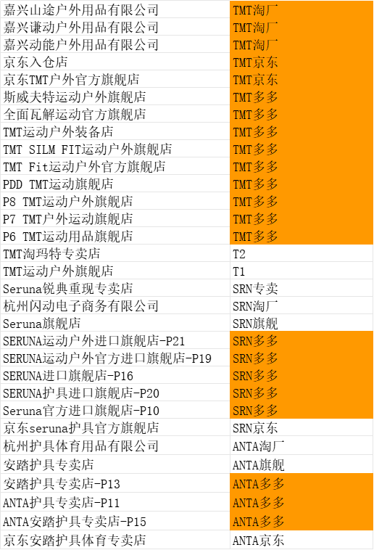
26年三月各渠道销售额 |  |  |  |  |  |  |  |  |  |  |  |  |  |  |  |  |  |  |  |  | 26年二月各渠道销售额 |  |  |  |  |  |  |  |  |  |  |  |  |  |  |  |  |  |  |  |  | 26年一月各渠道销售额 |  |  |  |  |  |  |  |  |  |  |  |  |  |  |  |  |  |  |  |  | 25年十二月各渠道销售额 |  |  |  |  |  |  |  |  |  |  |  |  |  |  |  |  |  |  |  | 25年十一月各渠道销售额 |  |  |  |  |  |  |  |  |  |  |  |  |  |  |  |  |  | 25年十月各渠道销售额
货号 |  | 天猫 |  |  |  |  |  |  | 拼多多 |  |  |  | 淘工厂 |  | 京东 |  |  | 抖音 | 合计 | 本月总销量 | 货号 |  | 天猫 |  |  |  |  |  |  | 拼多多 |  |  |  | 淘工厂 |  | 京东 |  |  | 抖音 | 合计 | 本月总销量 | 货号 |  | 天猫 |  |  |  |  |  |  | 拼多多 |  |  |  | 淘工厂 |  | 京东 |  |  | 抖音 | 合计 | 本月总销量 | 货号 |  | 天猫 |  |  |  |  |  | 拼多多 |  |  |  | 淘工厂 |  | 京东 |  |  | 抖音 | 合计 | 本月总销量 | 货号 |  | 天猫 |  |  |  |  | 拼多多 |  |  |  | 淘工厂 |  | 京东（不准） |  |  | 合计 | 本月总销量 | 货号 |  | 天猫 |  |  |  |  | 拼多多 |  |  |  | 淘工厂 |  | 京东（不准） |  |  | 合计 | 本月总销量
 |  | T3 | T2 | T1 | SRN旗舰 | SRN专卖 | JFK旗舰店 | ANTA旗舰 | TMT多多 | SRN多多 | ANTA多多 | JFK多多 | TMT淘厂 | ANTA淘厂 | TMT京东 | SRN京东 | ANTA京东 | SRN抖店 |  |  |  |  | T3 | T2 | T1 | SRN旗舰 | SRN专卖 | JFK旗舰店 | ANTA旗舰 | TMT多多 | SRN多多 | ANTA多多 | 安德玛多 | TMT淘厂 | ANTA淘厂 | TMT京东 | SRN京东 | ANTA京东 | SRN抖店 |  |  |  |  | T3 | T2 | T1 | SRN旗舰 | SRN专卖 | JFK旗舰店 | ANTA旗舰 | TMT多多 | SRN多多 | ANTA多多 | 安德玛多 | TMT淘厂 | ANTA淘厂 | TMT京东 | SRN京东 | ANTA京东 | SRN抖店 |  |  |  |  | T3 | T2 | T1 | SRN旗舰 | SRN专卖 | ANTA旗舰 | TMT多多 | SRN多多 | ANTA多多 | 安德玛多 | TMT淘厂 | ANTA淘厂 | TMT京东 | SRN京东 | ANTA京东 | SRN抖店 |  |  |  |  | T2 | T1 | SRN旗舰 | SRN专卖 | ANTA旗舰 | TMT多多 | SRN多多 | ANTA多多 | 安德玛多 | TMT淘厂 | ANTA淘厂 | TMT京东 | SRN京东 | ANTA京东 |  |  |  |  | T2 | T1 | SRN旗舰 | SRN专卖 | ANTA旗舰 | TMT多多 | SRN多多 | ANTA多多 | 安德玛多 | TMT淘厂 | ANTA淘厂 | TMT京东 | SRN京东 | ANTA京东
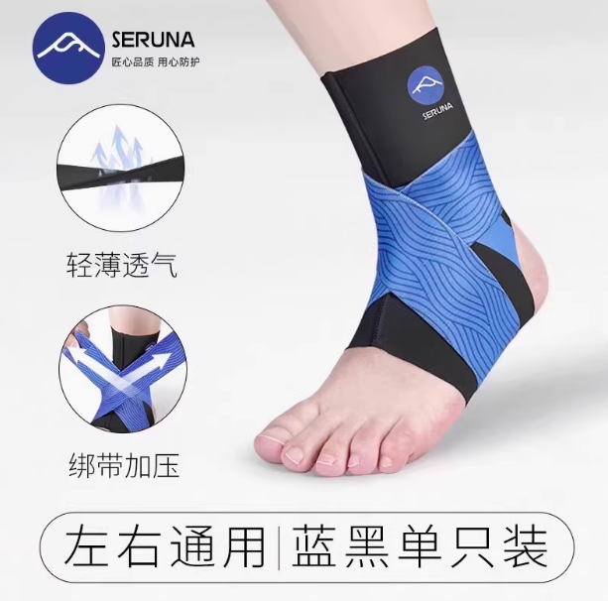 | 总销量 |  | 501 | 22 | 4722 | 32 |  |  | 17 | 839 |  |  | 262 |  | 940 |  |  | 116 | 三月：6708-1272=5436+940= 6376 | 28,599 | 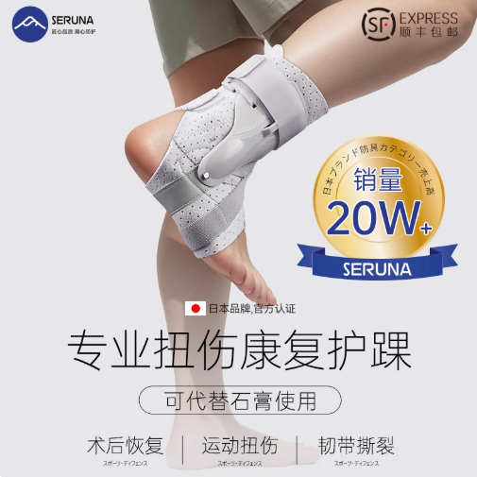 | 总销量 | 166 | 2154 | 57 | 310 | 1 | 10 |  | 983 | 294 |  |  | 81 |  | 2347 |  |  | 3 | 二月：4061-1003=3058+2347= 5405 | 18,016 |  | 总销量 | 125 | 3635 | 65 | 722 |  |  |  | 1037 | 370 |  |  | 245 |  | 3443 |  |  | 10 | 一月：6614-1967=4647+3443= 8090 | 23,489 |  | 总销量 | 15 | 4178 | 48 | 570 | 8 |  | 1684 | 351 |  |  | 204 |  | 3822 |  |  | 3 | 十二月：7073-2053=5020+3822= 8842 | 23,490 |  | 总销量 | 4029 | 156 | 633 | 2 |  | 1044 | 321 |  |  | 381 |  |  | 7 |  | 十一月：6948-1998=4950 | 18,022 |  | 总销量 | 637 | 55 | 4227 | 76 |  | 11 | 856 |  |  | 245 |  |  | 19 |  | 十月： 6202-1295=4907 | 19,270
 | 退货 |  | 80 | 4 | 899 | 3 |  |  | 6 | 177 |  |  | 47 |  |  |  |  | 20 |  |  |  | 退货 | 36 | 468 | 6 | 104 | 1 | 4 |  | 281 | 80 |  |  | 22 |  |  |  |  | 1 |  |  |  | 退货 | 35 | 1009 | 21 | 227 |  |  |  | 409 | 99 |  |  | 59 |  |  |  |  | 4 |  |  |  | 退货 | 2 | 1166 | 21 | 148 | 3 |  | 536 | 105 |  |  | 65 |  |  |  |  | 0 |  |  |  | 退货 | 1042 | 36 | 184 | 2 |  | 432 | 108 |  |  | 83 |  |  | 2 |  |  |  |  | 退货 | 102 | 14 | 829 | 25 |  | 6 | 238 |  |  | 58 |  |  | 1
HH15 | 实际 |  | 421 | 18 | 3823 | 29 |  |  | 11 | 662 |  |  | 215 |  |  |  |  | 96 |  |  | H70 | 实际 | 130 | 1686 | 51 | 206 | 0 | 6 |  | 702 | 214 |  |  | 59 |  |  |  |  | 2 |  |  | H70 | 实际 | 90 | 2626 | 44 | 495 |  |  |  | 628 | 271 |  |  | 186 |  |  |  |  | 6 |  |  | H70 | 实际 | 13 | 3012 | 27 | 422 | 5 |  | 1148 | 246 |  |  | 139 |  |  |  |  | 3 |  |  | H70 | 实际 | 2987 | 120 | 449 | 0 |  | 612 | 213 |  |  | 298 |  |  | 5 |  |  |  | HH15 | 实际 | 535 | 41 | 3398 | 51 |  | 5 | 618 |  |  | 187 |  |  | 18
 | 总销量 | 211 | 2355 | 42 | 460 |  |  |  | 1110 | 479 |  | 9 | 65 |  | 2584 |  |  | 2 | 三月：4727-1464=3263+2584= 5847 |  |  | 总销量 |  | 313 | 17 | 2043 |  |  |  | 3 | 642 |  |  | 125 |  | 475 |  |  | 17 | 二月：3220-509=2711+475= 3186 |  |  | 总销量 |  | 548 | 24 | 2266 | 22 |  |  | 3 | 934 |  |  | 170 |  | 579 |  |  | 14 | 一月：4012-766=3246+579= 3825 |  |  | 总销量 |  | 522 | 17 | 2216 | 22 |  | 20 | 896 |  |  | 167 |  | 573 |  |  | 19 | 十二月：3909-773=3136+573= 3709 |  |  | 总销量 | 526 | 40 | 3297 | 16 |  | 9 | 750 |  |  | 181 |  |  | 17 |  | 十一月： 4882-972=3910 |  |  | 总销量 | 2944 | 151 | 554 | 6 |  | 1532 | 400 |  |  | 394 |  | 1 | 10 |  | 十月：6024-1609=4415
 | 退货 | 84 | 659 | 14 | 145 |  |  |  | 403 | 136 |  | 4 | 22 |  |  |  |  | 1 |  |  |  | 退货 |  | 57 | 4 | 299 |  |  |  | 1 | 118 |  |  | 22 |  |  |  |  | 3 |  |  |  | 退货 |  | 78 | 3 | 420 | 6 |  |  | 2 | 216 |  |  | 30 |  |  |  |  | 2 |  |  |  | 退货 |  | 90 | 0 | 430 | 2 |  | 10 | 208 |  |  | 25 |  |  |  |  | 7 |  |  |  | 退货 | 98 | 7 | 577 | 5 |  | 2 | 217 |  |  | 47 |  |  | 8 |  |  |  |  | 退货 | 713 | 29 | 147 | 3 |  | 498 | 117 |  |  | 95 |  | 0 | 5
H70 | 实际 | 127 | 1696 | 28 | 315 |  |  |  | 707 | 343 |  | 5 | 43 |  |  |  |  | 1 |  |  | HH15 | 实际 |  | 256 | 13 | 1744 |  |  |  | 2 | 524 |  |  | 103 |  |  |  |  | 14 |  |  | HH15 | 实际 |  | 470 | 21 | 1846 | 26 |  |  | 1 | 718 |  |  | 140 |  |  |  |  | 12 |  |  | HH15 | 实际 |  | 432 | 17 | 1786 | 20 |  | 10 | 688 |  |  | 142 |  |  |  |  | 12 |  |  | HH15 | 实际 | 428 | 33 | 2720 | 11 |  | 7 | 533 |  |  | 134 |  |  | 9 |  |  |  | H70 | 实际 | 2231 | 122 | 407 | 3 |  | 1034 | 283 |  |  | 299 |  | 1 | 5
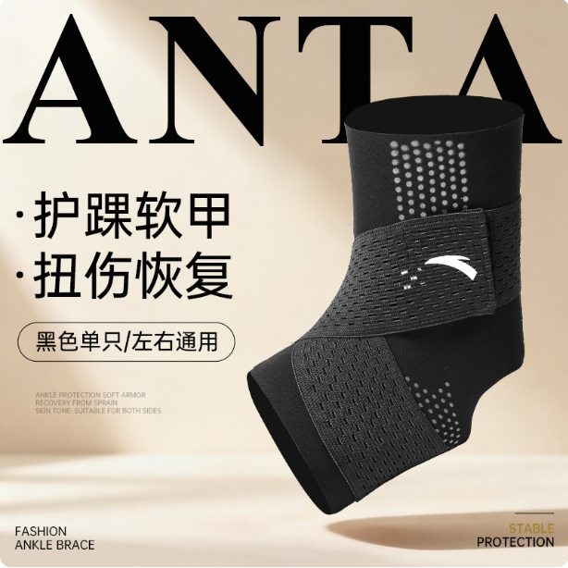 | 总销量 |  |  |  |  |  |  | 810 |  |  | 810 |  |  | 1413 |  |  |  |  | 三月：3605-417= 3188 |  |  | 总销量 |  |  |  |  |  |  | 490 |  |  | 371 |  |  | 696 |  |  |  |  | 二月：1833-183= 1650 |  |  | 总销量 |  |  |  |  |  |  | 471 |  |  | 1020 |  |  | 1280 |  |  |  |  | 一月：3055-342= 2713 |  |  | 总销量 |  |  |  |  |  | 632 |  |  | 688 |  |  | 827 |  |  |  | 2 | 十二月：2560-256= 2304 |  | 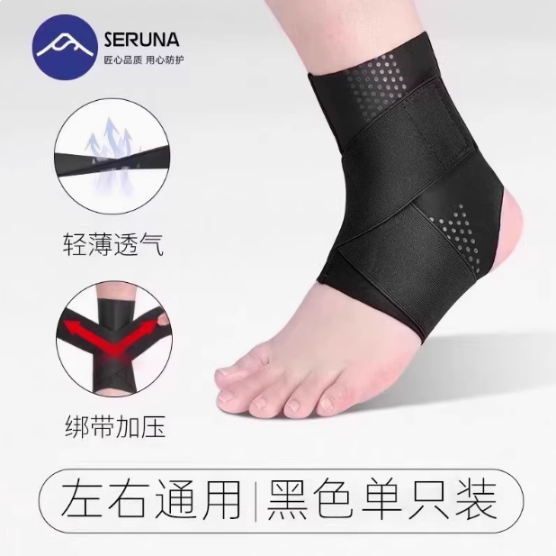 | 总销量 | 1334 | 37 | 144 |  |  | 764 | 5 |  |  | 35 |  |  | 5 |  | 十一月：2330-426=1904 |  |  | 总销量 | 1205 | 45 | 174 | 3 |  | 651 | 1 |  |  | 52 |  |  | 4 |  | 十月：2162-371=1791
 | 退货 |  |  |  |  |  |  | 99 |  |  | 167 |  |  | 118 |  |  |  |  |  |  |  | 退货 |  |  |  |  |  |  | 44 |  |  | 70 |  |  | 61 |  |  |  |  |  |  |  | 退货 |  |  |  |  |  |  | 58 |  |  | 188 |  |  | 78 |  |  |  |  |  |  |  | 退货 |  |  |  |  |  | 67 |  |  | 120 |  |  | 43 |  |  |  | 1 |  |  |  | 退货 | 221 | 8 | 20 |  |  | 165 | 2 |  |  | 4 |  |  | 2 |  |  |  |  | 退货 | 163 | 10 | 33 | 2 |  | 142 | 0 |  |  | 14 |  |  | 0
9825172564 | 实际 |  |  |  |  |  |  | 711 |  |  | 643 |  |  | 1295 |  |  |  |  |  |  | 9825172564 | 实际 |  |  |  |  |  |  | 446 |  |  | 301 |  |  | 635 |  |  |  |  |  |  | 9825172564 | 实际 |  |  |  |  |  |  | 413 |  |  | 832 |  |  | 1202 |  |  |  |  |  |  | 9825172564 | 实际 |  |  |  |  |  | 565 |  |  | 568 |  |  | 784 |  |  |  | 1 |  |  | HH01 | 实际 | 1113 | 29 | 124 |  |  | 599 | 3 |  |  | 31 |  |  | 3 |  |  |  | HH01 | 实际 | 1042 | 35 | 141 | 1 |  | 509 | 1 |  |  | 38 |  |  | 4
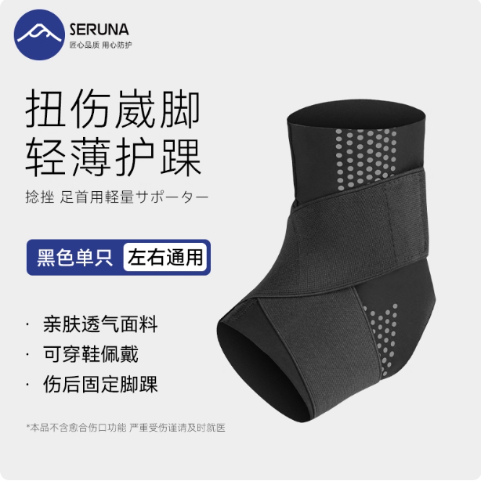 | 总销量 |  | 1277 | 13 | 272 | 2 |  |  | 1149 | 7 |  |  | 87 |  | 206 |  |  | 11 | 三月：2819-452=2367+206= 2573 |  | 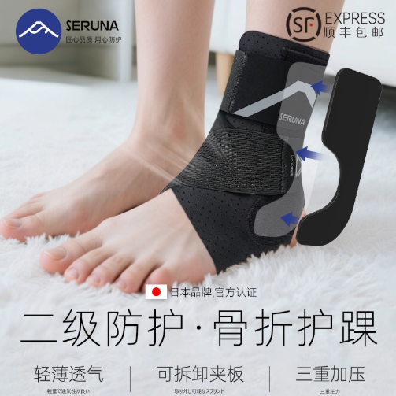 | 总销量 |  |  |  | 1059 | 134 |  |  | 1 | 139 |  |  |  |  | 248 |  |  | 89 | 二月：1449-251=1198+284= 1482 |  |  | 总销量 |  | 944 | 17 | 109 | 1 | 4 |  | 528 |  |  |  | 71 |  | 534 |  |  |  | 一月：1700-307=1393+534= 1927 |  |  | 总销量 |  | 978 | 11 | 212 | 1 |  | 681 |  |  |  | 53 |  | 131 |  |  | 2 | 十二月：1997-424=1573+131= 1704 |  |  | 总销量 |  |  |  |  | 567 |  |  | 608 |  |  | 530 |  |  |  | 十一月： 2135-158=1877 |  |  | 总销量 |  |  |  |  | 300 |  |  | 304 |  |  | 450 |  |  | 1 | 十月： 1643-181=1462
 | 退货 |  | 203 | 2 | 27 | 0 |  |  | 202 | 0 |  |  | 15 |  |  |  |  | 3 |  |  |  | 退货 |  |  |  | 157 | 38 |  |  | 0 | 36 |  |  |  |  |  |  |  | 20 |  |  |  | 退货 |  | 166 | 2 | 26 | 0 | 0 |  | 102 |  |  |  | 13 |  |  |  |  |  |  |  |  | 退货 |  | 206 | 4 | 20 | 0 |  | 172 |  |  |  | 17 |  |  |  |  | 1 |  |  |  | 退货 |  |  |  |  | 62 |  |  | 120 |  |  | 42 |  |  |  |  |  |  | 退货 |  |  |  |  | 23 |  |  | 78 |  |  | 32 |  |  | 0
HH01 | 实际 |  | 1074 | 11 | 245 | 2 |  |  | 947 | 7 |  |  | 72 |  |  |  |  | 8 |  |  | HH23 | 实际 |  |  |  | 902 | 96 |  |  | 1 | 103 |  |  |  |  |  |  |  | 69 |  |  | HH01 | 实际 |  | 778 | 15 | 83 | 1 | 4 |  | 426 |  |  |  | 58 |  |  |  |  |  |  |  | HH01 | 实际 |  | 772 | 7 | 192 | 1 |  | 509 |  |  |  | 36 |  |  |  |  | 1 |  |  | 9825172564 | 实际 |  |  |  |  | 505 |  |  | 488 |  |  | 488 |  |  |  |  |  | 9825172564 | 实际 |  |  |  |  | 277 |  |  | 226 |  |  | 418 |  |  | 1
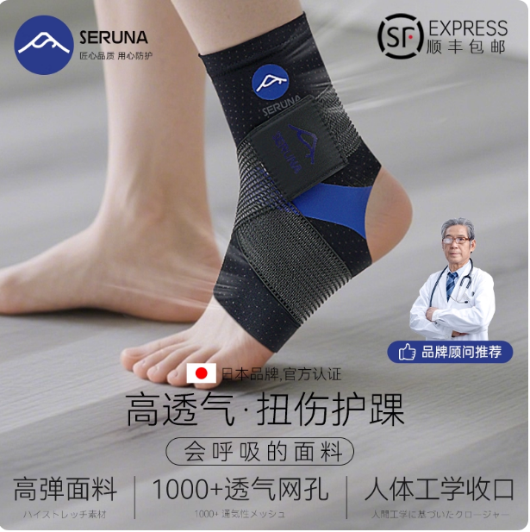 | 总销量 |  |  |  | 1903 | 1 |  |  | 4 | 17 |  |  |  |  | 817 |  |  |  | 三月：2060-368=1692+817= 2509 |  |  | 总销量 |  |  |  | 1027 |  |  |  |  | 8 |  |  |  |  | 401 |  |  | 13 | 二月：1063-100=963+401= 1364 |  |  | 总销量 |  |  |  | 1100 | 205 |  |  | 3 | 86 |  |  |  |  | 102 |  |  | 164 | 一月：1577-268=1309+102= 1411 |  |  | 总销量 |  |  |  | 962 | 3 |  | 8 | 12 |  |  |  |  | 663 |  |  | 5 | 十二月：997-160=837+663= 1500 |  |  | 总销量 |  |  | 1045 | 279 |  | 6 | 61 |  |  |  |  |  | 26 |  | 十一月： 1477-305=1172 |  | 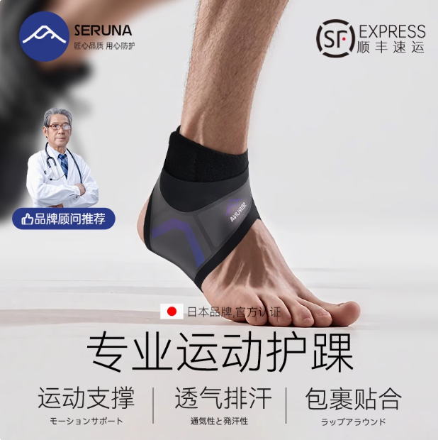 | 总销量 |  |  | 86 | 273 |  | 2 | 1067 |  |  |  |  |  | 9 |  | 十月： 1453-306=1147
 | 退货 |  |  |  | 336 | 0 |  |  | 0 | 6 |  |  |  |  |  |  |  |  |  |  |  | 退货 |  |  |  | 96 |  |  |  |  | 0 |  |  |  |  |  |  |  | 4 |  |  |  | 退货 |  |  |  | 174 | 35 |  |  | 0 | 17 |  |  |  |  |  |  |  | 38 |  |  |  | 退货 |  |  |  | 152 | 2 |  | 0 | 2 |  |  |  |  |  |  |  | 4 |  |  |  | 退货 |  |  | 160 | 92 |  | 0 | 30 |  |  |  |  |  | 7 |  |  |  |  | 退货 |  |  | 16 | 40 |  | 1 | 243 |  |  |  |  |  | 0
HH25 | 实际 |  |  |  | 1567 | 1 |  |  | 4 | 11 |  |  |  |  |  |  |  |  |  |  | HH25 | 实际 |  |  |  | 931 |  |  |  |  | 8 |  |  |  |  |  |  |  | 9 |  |  | HH23 | 实际 |  |  |  | 926 | 170 |  |  | 3 | 69 |  |  |  |  |  |  |  | 126 |  |  | HH25 | 实际 |  |  |  | 810 | 1 |  | 8 | 10 |  |  |  |  |  |  |  | 1 |  |  | HH23 | 实际 |  |  | 885 | 187 |  | 6 | 31 |  |  |  |  |  | 19 |  |  |  | HH13 | 实际 |  |  | 70 | 233 |  | 1 | 824 |  |  |  |  |  | 9
总结：本月共售出护踝28599个，较上个月增加10583个。其中单品超4000共有2款、单品超1000共有8款、上架超过三个月低于200共有22款、正在清仓共有13款 |  |  |  |  |  |  |  |  |  |  |  |  |  |  |  |  |  |  |  |  | 总结：本月共售出护踝18016个，较上个月下降5473个。其中单品超4000共有1款、单品超1000共有6款、上架超过三个月低于200共有22款、正在清仓共有13款 |  |  |  |  |  |  |  |  |  |  |  |  |  |  |  |  |  |  |  |  | 总结：本月共售出护踝23489个，较上个月下降1个。其中单品超4000共有1款、单品超1000共有6款、上架超过三个月低于200共有22款、正在清仓共有13款 |  |  |  |  |  |  |  |  |  |  |  |  |  |  |  |  |  |  |  |  | 总结：本月共售出护踝23490个，其中单品超4000共有1款、单品超1000共有7款、上架超过三个月低于200共有13款、正在清仓共有12款 |  |  |  |  |  |  |  |  |  |  |  |  |  |  |  |  |  |  |  | 总结：本月共售出护踝18,022个，其中单品超4000共有1款、单品超1000共有6款、低于200共有12款 |  |  |  |  |  |  |  |  |  |  |  |  |  |  |  |  |  | 总结：本月共售出护踝19,270个，其中单品超4000共有2款、单品超1000共有6款、低于200共有6款
⭐3月护踝破1000 |  |  |  | 是否可进行升级 |  |  |  | 🔥3月护踝低于200 |  |  |  | 是否可进入清仓 |  |  |  | 正在清仓中 |  |  |  |  | ⭐2月护踝破1000 |  |  |  | 是否可进行升级 |  |  |  |  | 🔥2月护踝低于200 |  |  |  | 是否可进入清仓 |  |  |  | 正在清仓中 |  |  |  | ⭐1月护踝破1000 |  |  |  | 是否可进行升级 |  |  |  |  | 🔥1月护踝低于200 |  |  |  | 是否可进入清仓 |  |  |  | 正在清仓中 |  |  |  | ⭐12月护踝破1000 |  |  |  | 是否可进行升级 |  |  |  | 🔥12月护踝低于200 |  |  |  | 是否可进入清仓 |  |  |  | 正在清仓中 |  |  |  | ⭐11月护踝破1000 |  |  |  | 🔥11月护踝低于200 |  |  |  |  |  |  |  |  |  |  |  |  |  | ⭐10月护踝破1000 |  |  |  | 🔥10月护踝低于200

注：排行按单月销量,标红为升级中 |  |  |  | 注：销量破1000，且6个月未升级过 |  |  |  | 注：标灰为清仓中 |  |  |  | 注：2025年12月前上架月销量低于200，且未进入清仓产品 |  |  |  | 注：库存截至到2026.3.3 |  |  |  |  | 注：排行按单月销量,标红为升级中 |  |  |  | 注：销量破1000，且6个月未升级过 |  |  |  |  | 注：标灰为清仓中 |  |  |  | 注：2025年12月前上架月销量低于200，且未进入清仓产品 |  |  |  | 注：库存截至到2026.3.3 |  |  |  | 注：排行按单月销量,标红为升级中 |  |  |  | 注：销量破1000，且6个月未升级过 |  |  |  |  | 注：标灰为清仓中 |  |  |  | 注：2025年11月前上架月销量低于200，且未进入清仓产品 |  |  |  | 注：库存截至到2026.1.27 |  |  |  | 注：排行按单月销量,标红为升级中 |  |  |  | 注：销量破1000，且6个月未升级过 |  |  |  | 注：标灰为清仓中 |  |  |  | 注：2025年10月前上架月销量低于200，且未进入清仓产品 |  |  |  | 注：库存截至到2026.1.6 |  |  |  | 注：排行按单月版型顺序 |  |  |  | 注：排行按单月版型顺序 |  |  |  |  |  |  |  |  |  |  |  |  |  | 注：排行按单月销量 |  |  |  | 注：排行按单月版型顺序
 |  |  |  |  |  |  |  |  |  |  |  |  |  |  |  | 单月销量 |  |  | 库存 |  |  |  |  |  |  |  |  |  |  |  |  |  |  |  |  |  |  | 单月销量 |  |  | 库存 |  |  |  |  |  |  |  |  |  |  |  |  |  |  |  |  |  | 单月销量 |  |  | 库存 |  |  |  |  |  |  |  |  |  |  |  |  |  |  |  |  | 单月销量 |  |  | 库存
1 | 图片 |  | 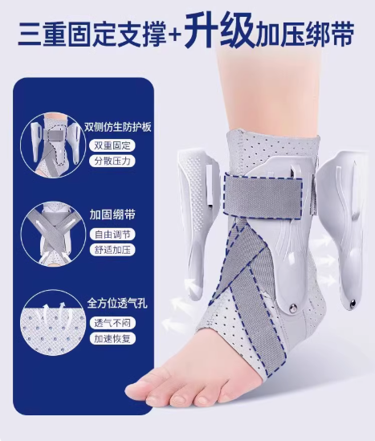 | 1 | 图片 |  |  | 1 | 图片 | 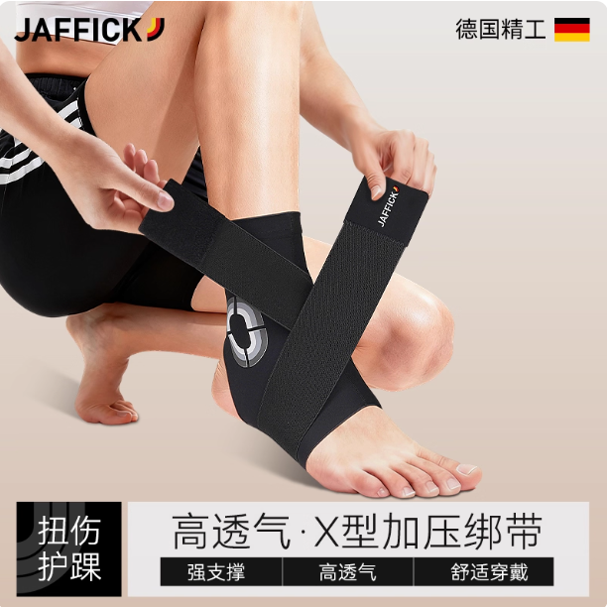 |  | 1 | 图片 |  |  | 1 | 图片 | 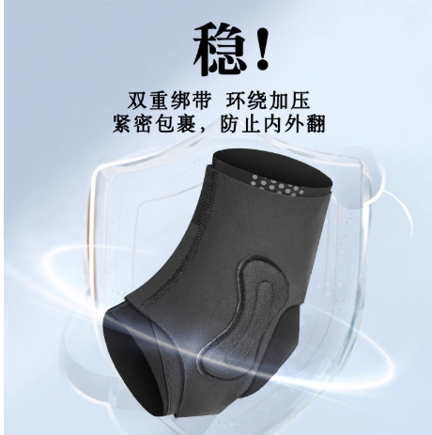 | 32 |  | 1 | 图片 |  |  | 1 | 图片 |  |  |  | 1 | 图片 |  |  | 1 | 图片 |  |  | 1 | 图片 |  | 57 | 1 | 图片 |  |  | 1 | 图片 |  |  |  | 1 | 图片 |  |  | 1 | 图片 |  |  | 1 | 图片 |  | 62 | 1 | 图片 |  |  | 1 | 图片 |  |  | 1 | 图片 |  |  | 1 | 图片 | 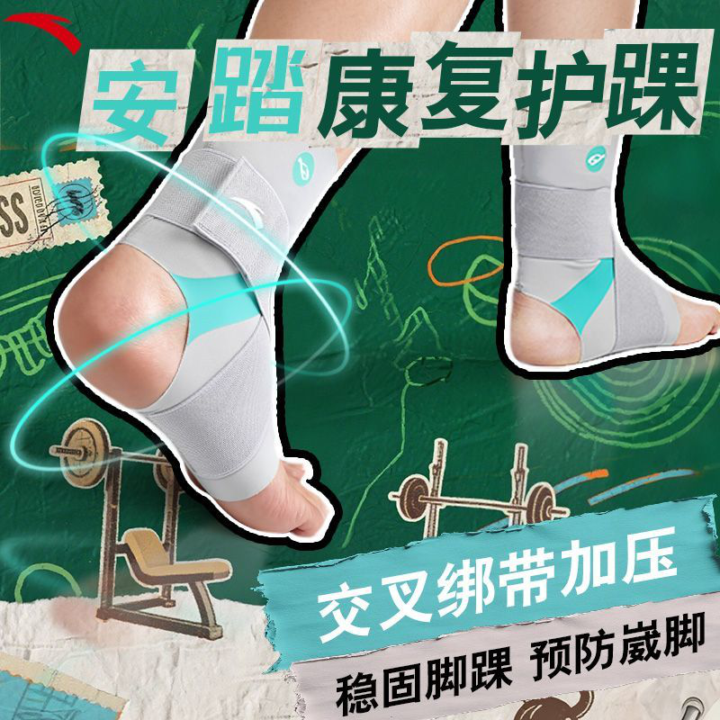 |  | 1 | 图片 | 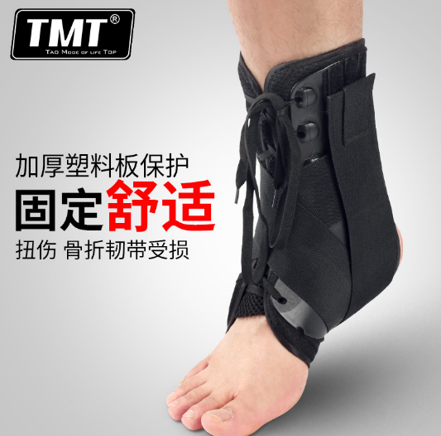 | 48 | 1 | 图片 |  |  | 1 | 图片 |  |  |  |  |  |  |  |  |  |  |  |  | 1 | 图片 |  |  | 1 | 图片
 | 货号 | H70 | C-H70 |  | 货号 | 9825172564 |  |  | 货号 | HH35 |  |  | 货号 | HH35 |  |  | 货号 | HH09 |  |  |  | 货号 | H70 |  |  | 货号 | 9825172564 |  |  |  | 货号 | HH35 |  |  | 货号 | HH35 |  |  | 货号 | HH09 |  |  | 货号 | H70 |  |  | 货号 | H70 |  |  |  | 货号 | HH35 |  |  | 货号 | HH35 |  |  | 货号 | HH09 |  |  | 货号 | H70 |  |  | 货号 | HH15 |  |  | 货号 | HH45 |  |  | 货号 | 9825372560R |  |  | 货号 | H18 |  |  | 货号 | H70 |  |  | 货号 | HH35 |  |  |  |  |  |  |  |  |  |  |  |  | 货号 | HH15 |  |  | 货号 | 9825372560R
 | 销量 | 三月：4727-1464=3263+2584= 5847 | 三月：1044-173=871 |  | 销量 | 三月：3605-417=3188 |  |  | 销量 | 三月：34-2=32 |  |  | 销量 | 三月：34-2=32 |  |  | 销量 | 三月：26-3=23 |  |  |  | 销量 | 二月：4061-1003=3058+2347=5405 |  |  | 销量 | 二月：1833-183=1650 |  |  |  | 销量 | 0 |  |  | 销量 | 0 |  |  | 销量 | 二月：6-0=6 |  |  | 销量 | 一月：6614-1967=4647+3443=8090 |  |  | 销量 | 一月：6614-1967=4647+3443=8090 |  |  |  | 销量 | 一月：5-2=3 |  |  | 销量 | 一月：5-2=3 |  |  | 销量 | 一月：2-1=1 |  |  | 销量 | 十二月：7073-2053=5020+3822=8842 |  |  | 销量 | 十二月：3909-773=3136+573=3709 |  |  | 销量 | 十二月：11-0=11 |  |  | 销量 | 十二月：115-19=96 |  |  | 销量 | 0 |  |  | 销量 | 十一月： 6948-1998=4950 |  |  | 销量 | 十一月：11 |  |  |  |  |  |  |  |  |  |  |  |  | 销量 | 十月： 6202-1295=4907 |  |  | 销量 | 十月：61-12=49
2 | 图片 |  |  | 2 | 图片 |  |  | 2 | 图片 |  |  | 2 | 图片 |  |  | 2 | 图片 | 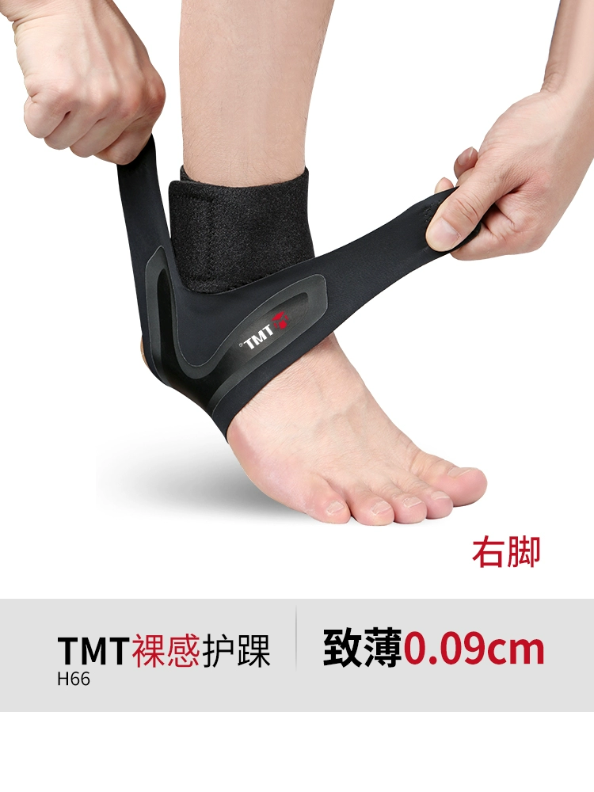 | H66:19 H66JYD:561 H69:1 H69JYD:15 |  | 2 | 图片 |  |  | 2 | 图片 |  |  |  | 2 | 图片 |  |  | 2 | 图片 |  |  | 2 | 图片 |  | H66:19 H66JYD:599 H69:1 H69JYD:16 | 2 | 图片 |  |  | 2 | 图片 |  |  |  | 2 | 图片 |  |  | 2 | 图片 |  |  | 2 | 图片 |  | H66:19 H66JYD:613 H69:1 H69JYD:16 | 2 | 图片 |  |  | 2 | 图片 |  |  | 2 | 图片 |  |  | 2 | 图片 |  |  | 2 | 图片 | 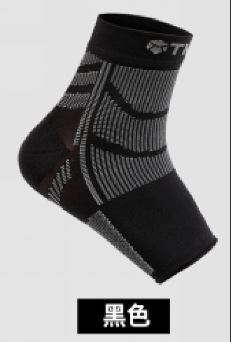 | 71 | 2 | 图片 |  |  | 2 | 图片 |  |  |  |  |  |  |  |  |  |  |  |  | 2 | 图片 |  |  | 2 | 图片
 | 货号 | HH15 |  |  | 货号 | HH01 |  |  | 货号 | 9825372560R |  |  | 货号 | 9825372560R |  |  | 货号 | H66/H66JYD/ H69/H69JYD |  |  |  | 货号 | HH15 |  |  | 货号 | HH23 |  |  |  | 货号 | 9825372560R |  |  | 货号 | 9825372560R |  |  | 货号 | H66/H66JYD/ H69/H69JYD |  |  | 货号 | HH15 |  |  | 货号 | 9825172564 |  |  |  | 货号 | 9825372560R |  |  | 货号 | 9825372560R |  |  | 货号 | H66/H66JYD/ H69/H69JYD |  |  | 货号 | HH15 |  |  | 货号 | 9825172564 |  |  | 货号 | HH35 |  |  | 货号 |  |  |  | 货号 | H25 |  |  | 货号 | HH15 |  |  | 货号 | 9825372560R |  |  |  |  |  |  |  |  |  |  |  |  | 货号 | H70 |  |  | 货号 | HH09
 | 销量 | 三月：6708-1272=5436+940=6376 |  |  | 销量 | 三月：2819-452=2367+206=2573 |  |  | 销量 | 三月：65-12=53 |  |  | 销量 | 三月：65-12=53 |  |  | 销量 | 三月：42-1=41 |  |  |  | 销量 | 二月：3220-509=2711+475=3186 |  |  | 销量 | 二月：1449-251=1198+284=1482 |  |  |  | 销量 | 二月：42-6=36 |  |  | 销量 | 二月：42-6=36 |  |  | 销量 | 二月：13-0=13 |  |  | 销量 | 一月：4012-766=3246+579=3825 |  |  | 销量 | 一月：3055-342=2713 |  |  |  | 销量 | 一月：82-16=67 |  |  | 销量 | 一月：82-16=67 |  |  | 销量 | 一月：34-3=31 |  |  | 销量 | 十二月：3909-773=3136+573=3709 |  |  | 销量 | 十二月： 2560-256=2304 |  |  | 销量 | 十二月：23-12=11 |  |  | 销量 |  |  |  | 销量 |  |  |  | 销量 | 十一月： 4882-972=3910 |  |  | 销量 | 十一月：90-10=80 |  |  |  |  |  |  |  |  |  |  |  |  | 销量 | 十月： 6024-1609=4415 |  |  | 销量 | 十月：5
3 | 图片 |  |  | 3 | 图片 |  |  | 3 | 图片 | 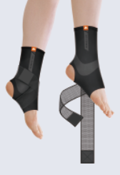 |  | 3 | 图片 | 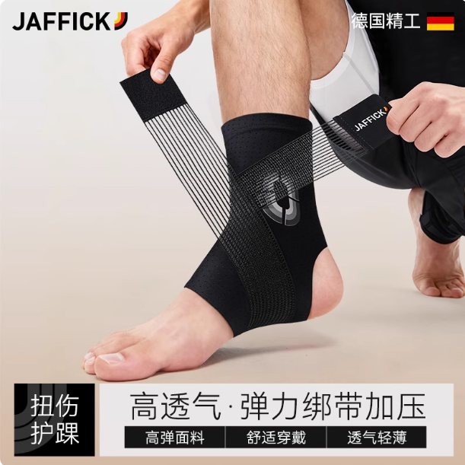 |  | 3 | 图片 | 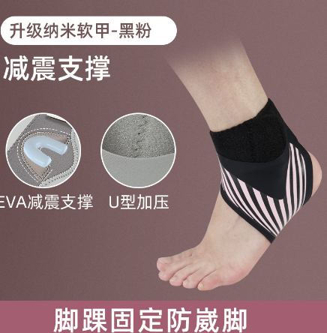 | HH74:156 H73:291 H74:22 |  | 3 | 图片 |  |  | 3 | 图片 |  |  |  | 3 | 图片 |  |  | 3 | 图片 |  |  | 3 | 图片 |  | HH74:156 H73:291 | 3 | 图片 |  |  | 3 | 图片 | 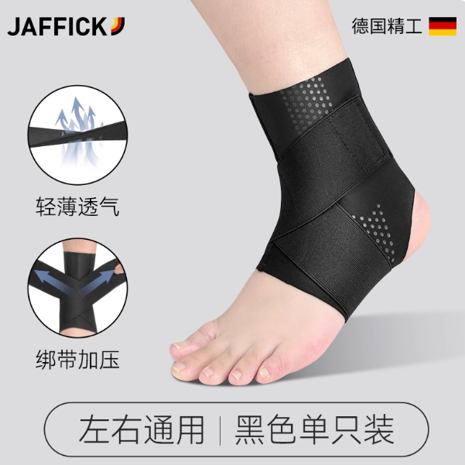 |  |  | 3 | 图片 |  |  | 3 | 图片 |  |  | 3 | 图片 |  | HH74:156 H73:291 | 3 | 图片 |  |  | 3 | 图片 |  |  | 3 | 图片 |  |  | 3 | 图片 |  |  | 3 | 图片 | 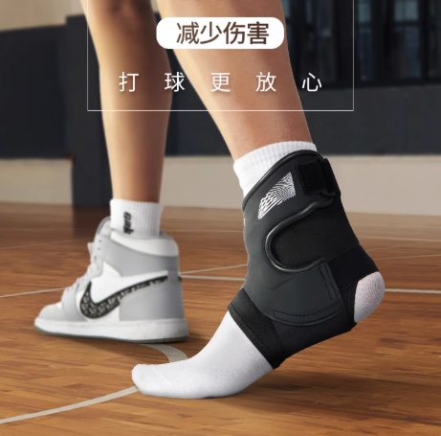 | 154 | 3 | 图片 |  |  | 3 | 图片 |  |  |  |  |  |  |  |  |  |  |  |  | 3 | 图片 |  |  | 3 | 图片
 | 货号 | 9825172564 |  |  | 货号 | HH23 |  |  | 货号 | HH47 |  |  | 货号 | HH33 |  |  | 货号 | HH74/H73/H74 |  |  |  | 货号 | 9825172564 |  |  | 货号 | HH01 |  |  |  | 货号 | HH33 |  |  | 货号 | HH33 |  |  | 货号 | HH74/H73 |  |  | 货号 | 9825172564 |  |  | 货号 | HH01 |  |  |  | 货号 | HH47 |  |  | 货号 | HH33 |  |  | 货号 | HH74/H73 |  |  | 货号 | 9825172564 |  |  | 货号 | HH01 |  |  | 货号 | 9825372560R |  |  | 货号 |  |  |  | 货号 | HH80 |  |  | 货号 | HH01 |  |  | 货号 | HH33 |  |  |  |  |  |  |  |  |  |  |  |  | 货号 | HH01 |  |  | 货号 | H66/H66JYD/ H69JYD
 | 销量 | 三月：3605-417=3188 |  |  | 销量 | 三月：1929-491=1438 |  |  | 销量 | 三月：34-10=24 |  |  | 销量 | 三月：59-9=50 |  |  | 销量 | 0 |  |  |  | 销量 | 二月：1833-183=1650 |  |  | 销量 | 二月：1199-202=997+80=1077 |  |  |  | 销量 | 二月：11-3=8 |  |  | 销量 | 二月：11-3=8 |  |  | 销量 | 0 |  |  | 销量 | 一月：3055-342=2713 |  |  | 销量 | 一月：1700-307=1393+534=1927 |  |  |  | 销量 | 一月：4-0=4 |  |  | 销量 | 一月：9-4=5 |  |  | 销量 | 0 |  |  | 销量 | 十二月： 2560-256=2304 |  |  | 销量 | 十二月：1997-424=1573+131=1704 |  |  | 销量 | 十二月：115-19=96 |  |  | 销量 |  |  |  | 销量 | 十二月：5-0=5 |  |  | 销量 | 十一月： 2330-426=1904 |  |  | 销量 | 十一月：9-1=8 |  |  |  |  |  |  |  |  |  |  |  |  | 销量 | 十月： 2162-371=1791 |  |  | 销量 | 十月：126-1=125
4 | 图片 |  |  | 4 | 图片 |  |  | 4 | 图片 |  |  | 4 | 图片 | 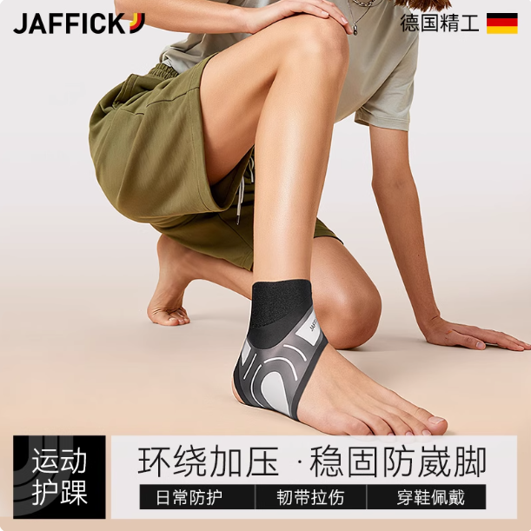 |  | 4 | 图片 |  | 143 |  | 4 | 图片 |  |  |  |  |  |  |  | 4 | 图片 |  |  | 4 | 图片 |  |  | 4 | 图片 |  | 144 | 4 | 图片 |  |  | 4 | 图片 |  |  |  | 4 | 图片 |  |  | 4 | 图片 |  |  | 4 | 图片 |  | 147 | 4 | 图片 |  |  | 4 | 图片 |  |  | 4 | 图片 |  |  | 4 | 图片 |  |  | 4 | 图片 |  | H66:19 H66JYD:602 H69:1 H69JYD:16 | 4 | 图片 |  |  | 4 | 图片 |  |  |  |  |  |  |  |  |  |  |  |  | 4 | 图片 |  |  | 4 | 图片
 | 货号 | HH01 |  |  | 货号 | HH13 |  |  | 货号 | HH33 |  |  | 货号 | HH29 |  |  | 货号 | HH80 |  |  |  | 货号 | HH23 |  |  |  |  |  |  |  | 货号 | HH09 |  |  | 货号 | HH29 |  |  | 货号 | HH80 |  |  | 货号 | HH01 |  |  | 货号 | HH23 |  |  |  | 货号 | HH33 |  |  | 货号 | HH29 |  |  | 货号 | HH80 |  |  | 货号 | HH01 |  |  | 货号 |  |  |  | 货号 | HH33 |  |  | 货号 |  |  |  | 货号 | H66/H66JYD/ H69/H69JYD |  |  | 货号 | 9825172564 |  |  | 货号 | HH09 |  |  |  |  |  |  |  |  |  |  |  |  | 货号 | 9825172564 |  |  | 货号 | HH29
 | 销量 | 三月：2819-452=2367+206=2573 |  |  | 销量 | 三月：1575-356=1219 |  |  | 销量 | 三月：59-9=50 |  |  | 销量 | 三月：6-0=6 |  |  | 销量 | 三月：3-2=1 |  |  |  | 销量 | 二月：1449-251=1198+284=1482 |  |  |  |  |  |  |  | 销量 | 二月：6-0=6 |  |  | 销量 | 0 |  |  | 销量 | 二月：7-6=1 |  |  | 销量 | 一月：1700-307=1393+534=1927 |  |  | 销量 | 一月：1577-268=1309+102=1411 |  |  |  | 销量 | 一月：9-4=5 |  |  | 销量 | 一月：1-0=1 |  |  | 销量 | 一月：13-1=12 |  |  | 销量 | 十二月：1997-424=1573+131=1704 |  |  | 销量 |  |  |  | 销量 | 十二月：8-3=5 |  |  | 销量 |  |  |  | 销量 | 十二月：18-1=17 |  |  | 销量 | 十一月： 2135-158=1877 |  |  | 销量 | 十一月：5 |  |  |  |  |  |  |  |  |  |  |  |  | 销量 | 十月： 1643-181=1462 |  |  | 销量 | 十月：9-1=8
5 | 图片 |  |  | 5 | 图片 | 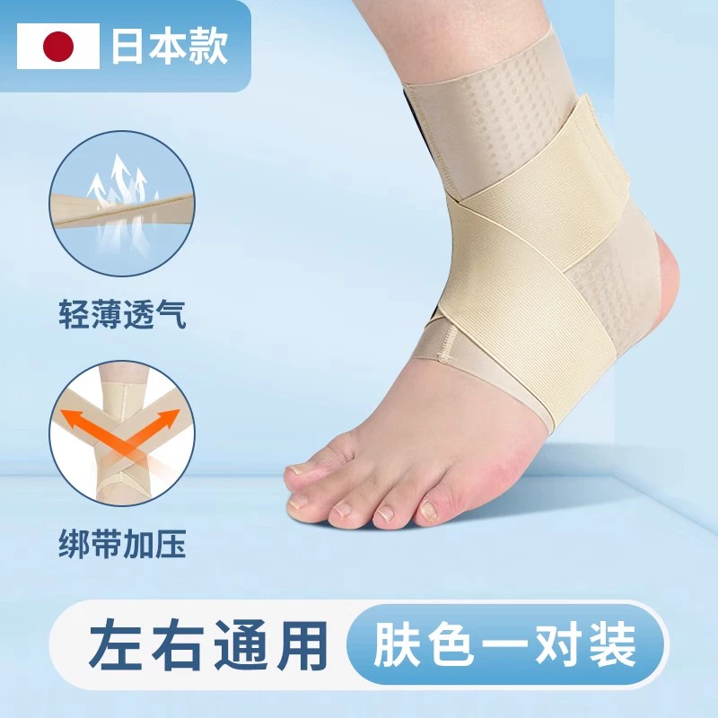 |  | 5 | 图片 |  |  | 5 | 图片 | 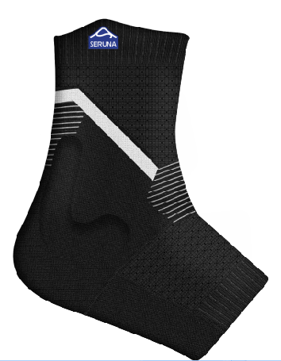 |  | 5 | 图片 | 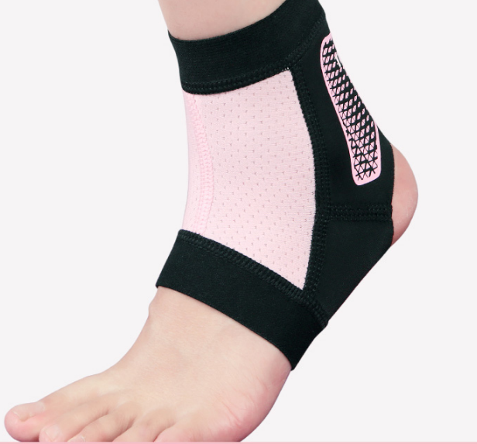 | 80 |  | 5 | 图片 |  |  |  |  |  |  |  | 5 | 图片 |  |  | 5 | 图片 |  |  | 5 | 图片 |  | 80 | 5 | 图片 |  |  | 5 | 图片 |  |  |  | 5 | 图片 |  |  | 5 | 图片 |  |  | 5 | 图片 |  | 80 | 5 | 图片 |  |  | 5 | 图片 |  |  | 5 | 图片 |  |  | 5 | 图片 |  |  | 5 | 图片 |  | 62 | 5 | 图片 |  |  | 5 | 图片 |  |  |  |  |  |  |  |  |  |  |  |  | 5 | 图片 |  |  | 5 | 图片
 | 货号 | HH25 |  |  | 货号 | HH03 |  |  | 货号 | HH09 |  |  | 货号 | JHH003 |  |  | 货号 | H62 |  |  |  | 货号 | HH25 |  |  |  |  |  |  |  | 货号 | H66/H66JYD/ H69/H69JYD |  |  | 货号 | JHH003 |  |  | 货号 | H62 |  |  | 货号 | HH23 |  |  | 货号 |  |  |  |  | 货号 | HH09 |  |  | 货号 | JHH003 |  |  | 货号 | H62 |  |  | 货号 | HH25 |  |  | 货号 |  |  |  | 货号 | HH09 |  |  | 货号 |  |  |  | 货号 | HH09 |  |  | 货号 | HH13 |  |  | 货号 | HH29 |  |  |  |  |  |  |  |  |  |  |  |  | 货号 | HH13 |  |  | 货号 | HH80
 | 销量 | 三月：2060-368=1692+817=2509 |  |  | 销量 | 三月： 1247-200=1047 |  |  | 销量 | 三月：26-3=23 |  |  | 销量 | 三月：30-10=20 |  |  | 销量 | 0 |  |  |  | 销量 | 二月：1063-100=963+401=1364 |  |  |  |  |  |  |  | 销量 | 二月：13-0=13 |  |  | 销量 | 二月： 30-4=26 |  |  | 销量 | 0 |  |  | 销量 | 一月：1577-268=1309+102=1411 |  |  | 销量 |  |  |  |  | 销量 | 一月：2-1=1 |  |  | 销量 | 一月： 49-22=27 |  |  | 销量 | 0 |  |  | 销量 | 十二月：997-160=837+663=1500 |  |  | 销量 |  |  |  | 销量 | 十二月：2-1=1 |  |  | 销量 |  |  |  | 销量 | 十二月：2-1=1 |  |  | 销量 | 十一月： 1440-293=1147 |  |  | 销量 | 十一月：1 |  |  |  |  |  |  |  |  |  |  |  |  | 销量 | 十月： 1453-306=1147 |  |  | 销量 | 十月：11
6 | 图片 |  |  |  |  |  |  | 6 | 图片 |  |  | 6 | 图片 | 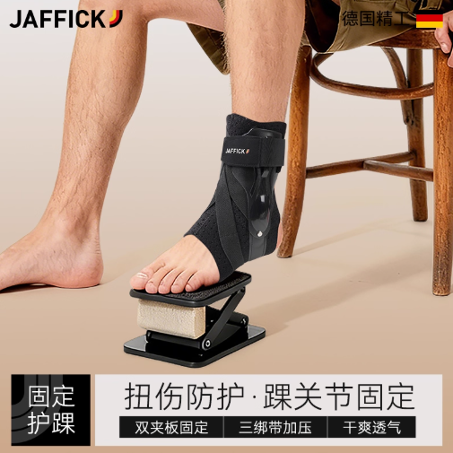 |  | 6 | 图片 | 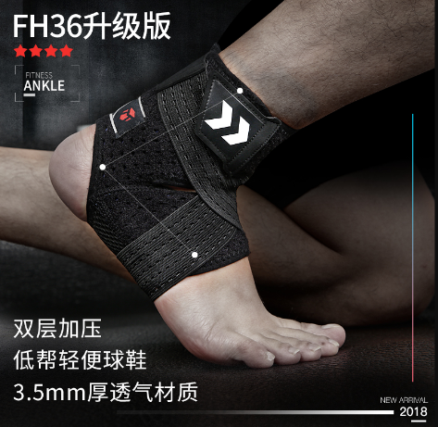 | 106 |  | 6 | 图片 |  |  |  |  |  |  |  | 6 | 图片 |  |  | 6 | 图片 |  |  | 6 | 图片 |  | 106 | 6 | 图片 |  |  | 6 | 图片 |  |  |  | 6 | 图片 |  |  | 6 | 图片 |  |  | 6 | 图片 |  | 106 | 6 | 图片 |  |  | 6 | 图片 |  |  | 6 | 图片 |  |  | 6 | 图片 |  |  | 6 | 图片 |  | 80 | 6 | 图片 |  |  | 6 | 图片 |  |  |  |  |  |  |  |  |  |  |  |  | 6 | 图片 | 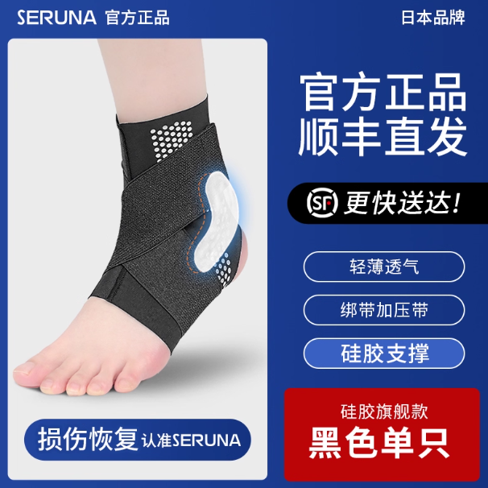 |  | 6 | 图片
 | 货号 | HH23 |  |  |  |  |  |  | 货号 | H66/H66JYD/ H69/H69JYD |  |  | 货号 | HH37 |  |  | 货号 | FH36 |  |  |  | 货号 | HH01 |  |  |  |  |  |  |  | 货号 | HH29 |  |  | 货号 | HH37 |  |  | 货号 | FH36 |  |  | 货号 | HH25 |  |  | 货号 |  |  |  |  | 货号 | H66/H66JYD/ H69/H69JYD |  |  | 货号 | HH37 |  |  | 货号 | FH36 |  |  | 货号 | HH23 |  |  | 货号 |  |  |  | 货号 | H66/H66JYD/ H69/H69JYD |  |  | 货号 |  |  |  | 货号 | H62 |  |  | 货号 | HH23 |  |  | 货号 | H66/H66JYD/ H69JYD |  |  |  |  |  |  |  |  |  |  |  |  | 货号 | HH03 |  |  | 货号 | JHH003
 | 销量 | 三月：1929-491=1438 |  |  |  |  |  |  | 销量 | 三月：42-1=41 |  |  | 销量 | 三月：35-10=25 |  |  | 销量 | 0 |  |  |  | 销量 | 二月：1199-202=997+80=1077 |  |  |  |  |  |  |  | 销量 | 0 |  |  | 销量 | 二月：16-4=12 |  |  | 销量 | 0 |  |  | 销量 | 一月：959-187=772+525=1297 |  |  | 销量 |  |  |  |  | 销量 | 一月：34-3=31 |  |  | 销量 | 一月：8-1=7 |  |  | 销量 | 0 |  |  | 销量 | 十二月： 1641-343=1298＋10=1309 |  |  | 销量 |  |  |  | 销量 | 十二月：18-1=17 |  |  | 销量 |  |  |  | 销量 | 0 |  |  | 销量 | 十一月： 1477-305=1172 |  |  | 销量 | 十一月：47-2=45 |  |  |  |  |  |  |  |  |  |  |  |  | 销量 | 十月： 1320-267=1053 |  |  | 销量 | 十月： 117-26=91
7 | 图片 |  |  |  |  |  |  | 7 | 图片 |  |  | 7 | 图片 | 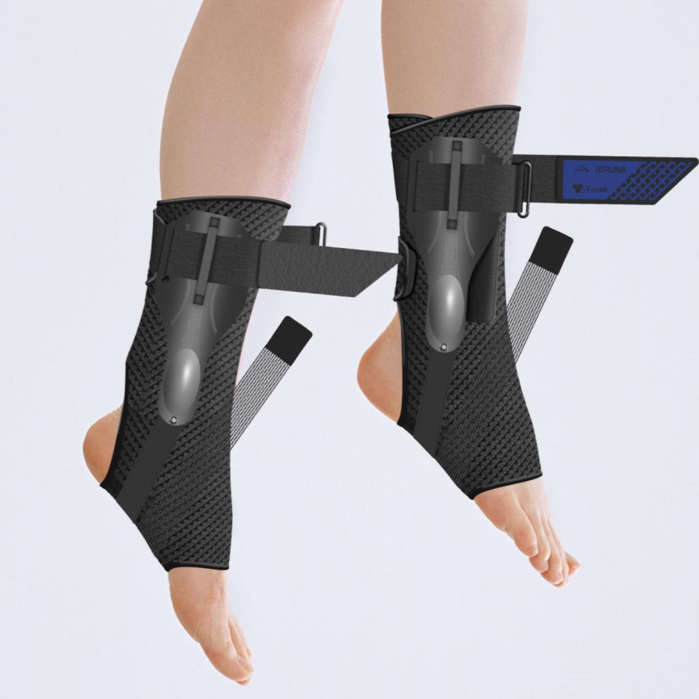 |  | 7 | 图片 | 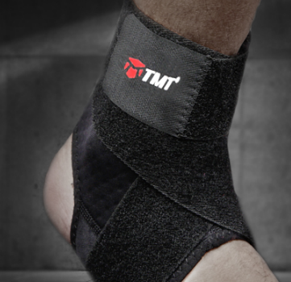 | 1 |  |  |  |  |  |  |  |  |  |  | 7 | 图片 |  |  | 7 | 图片 | 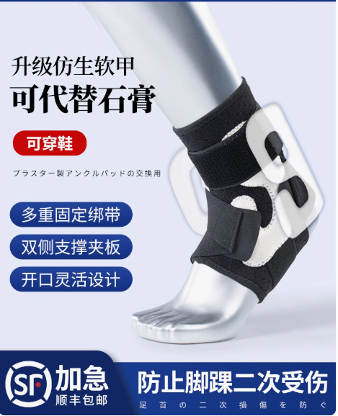 |  | 7 | 图片 |  | 1 |  |  |  |  |  |  |  |  |  | 7 | 图片 |  |  | 7 | 图片 |  |  | 7 | 图片 |  | 1 | 7 | 图片 |  |  | 7 | 图片 |  |  | 7 | 图片 |  |  | 7 | 图片 |  |  | 7 | 图片 |  | 106 |  |  |  |  | 7 | 图片
 | 货号 | HH13 |  |  |  |  |  |  | 货号 | HH29 |  |  | 货号 | HH43 |  |  | 货号 | FH18 |  |  |  |  |  |  |  |  |  |  |  |  | 货号 | HH74/H73 |  |  | 货号 | HH11 |  |  | 货号 | FH18 |  |  |  |  |  |  |  |  |  |  |  | 货号 | HH29 |  |  | 货号 | HH11 |  |  | 货号 | FH18 |  |  | 货号 | HH13 |  |  | 货号 |  |  |  | 货号 | HH29 |  |  | 货号 |  |  |  | 货号 | FH36 |  |  |  |  |  |  | 货号 | HH80
 | 销量 | 三月：1575-356=1219 |  |  |  |  |  |  | 销量 | 三月：6-0=6 |  |  | 销量 | 三月：55-9=46 |  |  | 销量 | 0 |  |  |  |  |  |  |  |  |  |  |  |  | 销量 | 0 |  |  | 销量 | 二月：117-34=83 |  |  | 销量 | 0 |  |  |  |  |  |  |  |  |  |  |  | 销量 | 一月：1-0=1 |  |  | 销量 | 一月：192-80=112 |  |  | 销量 | 0 |  |  | 销量 | 十二月： 1474-313=1161 |  |  | 销量 |  |  |  | 销量 | 十二月：1-1=0 |  |  | 销量 |  |  |  | 销量 | 0 |  |  |  |  |  |  | 销量 | 十一月：11
8 | 图片 |  |  |  |  |  |  | 8 | 图片 |  |  | 8 | 图片 |  |  | 8 | 图片 |  | 71 |  |  |  |  |  |  |  |  |  |  | 8 | 图片 |  |  | 8 | 图片 | 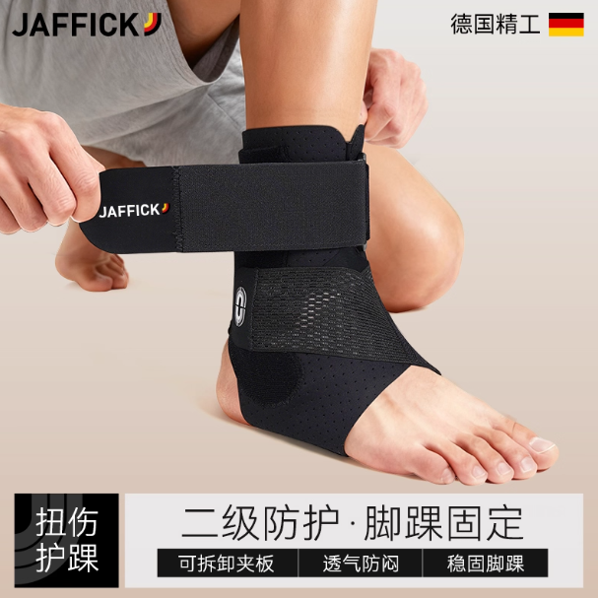 |  | 8 | 图片 |  | 71 |  |  |  |  |  |  |  |  |  | 8 | 图片 |  |  | 8 | 图片 |  |  | 8 | 图片 |  | 71 | 8 | 图片 |  |  | 8 | 图片 |  |  | 8 | 图片 |  |  | 8 | 图片 |  |  | 8 | 图片 | 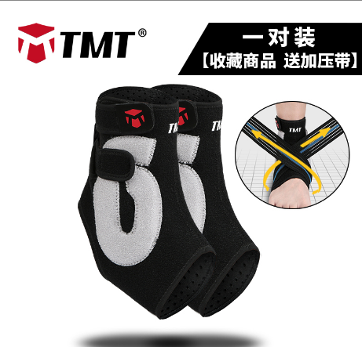 | 4 |  |  |  |  | 8 | 图片
 | 货号 | HH03 |  |  |  |  |  |  | 货号 | HH74/H73/H74 |  |  | 货号 | HH11 |  |  | 货号 | H25 |  |  |  |  |  |  |  |  |  |  |  |  | 货号 | HH80 |  |  | 货号 | HH31 |  |  | 货号 | H25 |  |  |  |  |  |  |  |  |  |  |  | 货号 | HH74/H73 |  |  | 货号 | HH31 |  |  | 货号 | H25 |  |  | 货号 |  |  |  | 货号 |  |  |  | 货号 | HH74/H73 |  |  | 货号 |  |  |  | 货号 | H68 |  |  |  |  |  |  | 货号 | JHH003
 | 销量 | 三月： 1247-200=1047 |  |  |  |  |  |  | 销量 | 0 |  |  | 销量 | 三月：121-37=84 |  |  | 销量 | 0 |  |  |  |  |  |  |  |  |  |  |  |  | 销量 | 二月：7-6=1 |  |  | 销量 | 二月： 138-28=110 |  |  | 销量 | 0 |  |  |  |  |  |  |  |  |  |  |  | 销量 | 0 |  |  | 销量 | 一月： 127-31=96 |  |  | 销量 | 0 |  |  | 销量 |  |  |  | 销量 |  |  |  | 销量 | 0 |  |  | 销量 |  |  |  | 销量 | 0 |  |  |  |  |  |  | 销量 | 十一月： 171-59=112
 |  |  |  |  |  |  |  | 9 | 图片 |  |  | 9 | 图片 |  |  | 9 | 图片 | 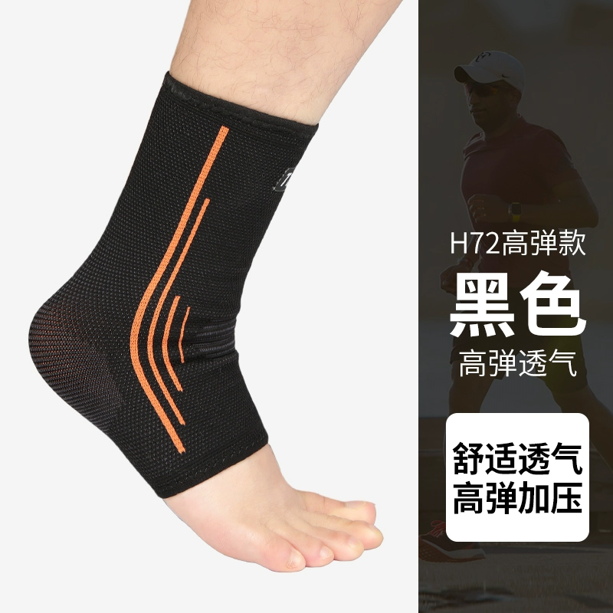 | 23 |  |  |  |  |  |  |  |  |  |  | 9 | 图片 |  |  |  |  |  |  | 9 | 图片 |  | 23 |  |  |  |  |  |  |  |  |  | 9 | 图片 |  |  |  |  |  |  | 9 | 图片 |  | 23 | 9 | 图片 |  |  | 9 | 图片 |  |  | 9 | 图片 |  |  | 9 | 图片 |  |  | 9 | 图片 |  | HH74:156 H73:291 |  |  |  |  | 9 | 图片
 |  |  |  |  |  |  |  |  | 货号 | HH80 |  |  | 货号 | HH31 |  |  | 货号 | H72 |  |  |  |  |  |  |  |  |  |  |  |  | 货号 | H62 |  |  |  |  |  |  | 货号 | H72 |  |  |  |  |  |  |  |  |  |  |  | 货号 | HH80 |  |  |  |  |  |  | 货号 | H72 |  |  | 货号 |  |  |  | 货号 |  |  |  | 货号 | HH80 |  |  | 货号 |  |  |  | 货号 | HH74/H73 |  |  |  |  |  |  | 货号 | HH37
 |  |  |  |  |  |  |  |  | 销量 | 三月：3-2=1 |  |  | 销量 | 三月：260-68=192 |  |  | 销量 | 0 |  |  |  |  |  |  |  |  |  |  |  |  | 销量 | 0 |  |  |  |  |  |  | 销量 | 0 |  |  |  |  |  |  |  |  |  |  |  | 销量 | 一月：13-1=12 |  |  |  |  |  |  | 销量 | 0 |  |  | 销量 |  |  |  | 销量 |  |  |  | 销量 | 十二月：5-0=5 |  |  | 销量 |  |  |  | 销量 | 0 |  |  |  |  |  |  | 销量 | 十一月：10-4=6
 |  |  |  |  |  |  |  | 10 | 图片 |  |  |  |  |  |  | 10 | 图片 |  | 4 |  |  |  |  |  |  |  |  |  |  | 10 | 图片 |  |  |  |  |  |  | 10 | 图片 |  | 4 |  |  |  |  |  |  |  |  |  | 10 | 图片 |  |  |  |  |  |  | 10 | 图片 |  | 4 | 10 | 图片 |  |  | 10 | 图片 |  |  | 10 | 图片 |  |  | 10 | 图片 |  |  | 10 | 图片 |  | 23 |  |  |  |  | 10 | 图片 | 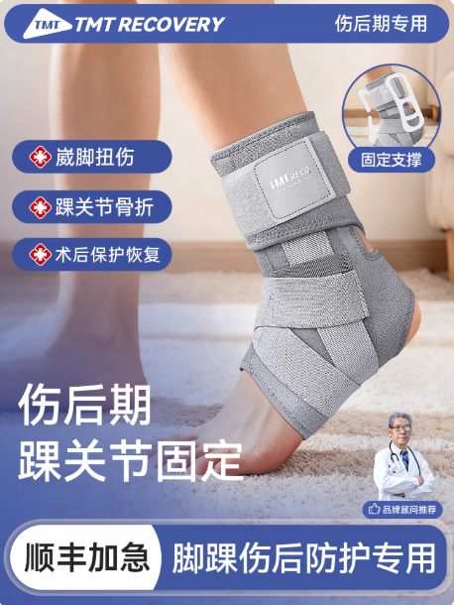
 |  |  |  |  |  |  |  |  | 货号 | H62 |  |  |  |  |  |  | 货号 | H68 |  |  |  |  |  |  |  |  |  |  |  |  | 货号 | FH36 |  |  |  |  |  |  | 货号 | H68 |  |  |  |  |  |  |  |  |  |  |  | 货号 | H62 |  |  |  |  |  |  | 货号 | H68 |  |  | 货号 |  |  |  | 货号 |  |  |  | 货号 | H62 |  |  | 货号 |  |  |  | 货号 | H72 |  |  |  |  |  |  | 货号 | HH39
 |  |  |  |  |  |  |  |  | 销量 | 0 |  |  |  |  |  |  | 销量 | 0 |  |  |  |  |  |  |  |  |  |  |  |  | 销量 | 0 |  |  |  |  |  |  | 销量 | 0 |  |  |  |  |  |  |  |  |  |  |  | 销量 | 0 |  |  |  |  |  |  | 销量 | 0 |  |  | 销量 |  |  |  | 销量 |  |  |  | 销量 | 0 |  |  | 销量 |  |  |  | 销量 | 0 |  |  |  |  |  |  | 销量 | 十一月:221-22=199
 |  |  |  |  |  |  |  | 11 | 图片 |  |  |  |  |  |  | 11 | 图片 |  | 48 |  |  |  |  |  |  |  |  |  |  | 11 | 图片 |  |  |  |  |  |  | 11 | 图片 |  | 48 |  |  |  |  |  |  |  |  |  | 11 | 图片 |  |  |  |  |  |  | 11 | 图片 |  | 48 | 11 | 图片 |  |  | 11 | 图片 |  |  | 11 | 图片 |  |  | 11 | 图片 |  |  | 11 | 图片 |  | 1 |  |  |  |  | 11 | 图片
 |  |  |  |  |  |  |  |  | 货号 | FH36 |  |  |  |  |  |  | 货号 | H18 |  |  |  |  |  |  |  |  |  |  |  |  | 货号 | FH18 |  |  |  |  |  |  | 货号 | H18 |  |  |  |  |  |  |  |  |  |  |  | 货号 | FH36 |  |  |  |  |  |  | 货号 | H18 |  |  | 货号 |  |  |  | 货号 |  |  |  | 货号 | FH36 |  |  | 货号 |  |  |  | 货号 | FH18 |  |  |  |  |  |  | 货号 | HH11
 |  |  |  |  |  |  |  |  | 销量 | 0 |  |  |  |  |  |  | 销量 | 0 |  |  |  |  |  |  |  |  |  |  |  |  | 销量 | 0 |  |  |  |  |  |  | 销量 | 0 |  |  |  |  |  |  |  |  |  |  |  | 销量 | 0 |  |  |  |  |  |  | 销量 | 0 |  |  | 销量 |  |  |  | 销量 |  |  |  | 销量 | 0 |  |  | 销量 |  |  |  | 销量 | 0 |  |  |  |  |  |  | 销量 | 十一月：236-76=160
 |  |  |  |  |  |  |  | 12 | 图片 |  |  |  |  |  |  | 12 | 图片 |  | 301 |  |  |  |  |  |  |  |  |  |  | 12 | 图片 |  |  |  |  |  |  | 12 | 图片 |  | 301 |  |  |  |  |  |  |  |  |  | 12 | 图片 |  |  |  |  |  |  | 12 | 图片 |  | 301 | 12 | 图片 |  |  | 12 | 图片 |  |  | 12 | 图片 |  |  | 12 | 图片 |  |  | 12 | 图片 |  | 301 |  |  |  |  | 12 | 图片
 |  |  |  |  |  |  |  |  | 货号 | FH18 |  |  |  |  |  |  | 货号 | H17 |  |  |  |  |  |  |  |  |  |  |  |  | 货号 | H25 |  |  |  |  |  |  | 货号 | H17 |  |  |  |  |  |  |  |  |  |  |  | 货号 | FH18 |  |  |  |  |  |  | 货号 | H17 |  |  | 货号 |  |  |  | 货号 |  |  |  | 货号 | FH18 |  |  | 货号 |  |  |  | 货号 | H17 |  |  |  |  |  |  | 货号 | HH31
 |  |  |  |  |  |  |  |  | 销量 | 0 |  |  |  |  |  |  | 销量 | 0 |  |  |  |  |  |  |  |  |  |  |  |  | 销量 | 0 |  |  |  |  |  |  | 销量 | 0 |  |  |  |  |  |  |  |  |  |  |  | 销量 | 0 |  |  |  |  |  |  | 销量 | 0 |  |  | 销量 |  |  |  | 销量 |  |  |  | 销量 | 0 |  |  | 销量 |  |  |  | 销量 | 0 |  |  |  |  |  |  | 销量 | 十一月： 27-2=25
 |  |  |  |  |  |  |  | 13 | 图片 |  |  |  |  |  |  | 13 | 图片 |  | 16 |  |  |  |  |  |  |  |  |  |  | 13 | 图片 |  |  |  |  |  |  | 13 | 图片 |  | 16 |  |  |  |  |  |  |  |  |  | 13 | 图片 |  |  |  |  |  |  | 13 | 图片 |  | 88 | 13 | 图片 |  |  | 13 | 图片 |  |  | 13 | 图片 |  |  | 13 | 图片
 |  |  |  |  |  |  |  |  | 货号 | H25 |  |  |  |  |  |  | 货号 | HH39 |  |  |  |  |  |  |  |  |  |  |  |  | 货号 | JHH003 |  |  |  |  |  |  | 货号 | HH39 |  |  |  |  |  |  |  |  |  |  |  | 货号 | H25 |  |  |  |  |  |  | 货号 | HH39 |  |  | 货号 |  |  |  | 货号 |  |  |  | 货号 | H25 |  |  | 货号
 |  |  |  |  |  |  |  |  | 销量 | 0 |  |  |  |  |  |  | 销量 | 三月：42-56=-14（HH39) |  |  |  |  |  |  |  |  |  |  |  |  | 销量 | 二月： 30-4=26 |  |  |  |  |  |  | 销量 | 二月：77-8=69（HH39) |  |  |  |  |  |  |  |  |  |  |  | 销量 | 0 |  |  |  |  |  |  | 销量 | 一月：281-198=83 |  |  | 销量 |  |  |  | 销量 |  |  |  | 销量 | 0 |  |  | 销量
 |  |  |  |  |  |  |  | 14 | 图片 |  |  |  |  |  |  |  |  |  |  |  |  |  |  |  |  |  |  |  |  | 14 | 图片 |  |  |  |  |  |  |  |  |  |  |  |  |  |  |  |  |  |  |  | 14 | 图片 |  |  |  |  |  |  |  |  |  |  |  |  |  |  |  |  |  |  | 14 | 图片
 |  |  |  |  |  |  |  |  | 货号 | JHH003 |  |  |  |  |  |  |  |  |  |  |  |  |  |  |  |  |  |  |  |  | 货号 | H72 |  |  |  |  |  |  |  |  |  |  |  |  |  |  |  |  |  |  |  | 货号 | JHH003 |  |  |  |  |  |  |  |  |  |  |  |  |  |  |  |  |  |  | 货号 | JHH003
 |  |  |  |  |  |  |  |  | 销量 | 三月：30-10=20 |  |  |  |  |  |  |  |  |  |  |  |  |  |  |  |  |  |  |  |  | 销量 | 0 |  |  |  |  |  |  |  |  |  |  |  |  |  |  |  |  |  |  |  | 销量 | 一月： 49-22=27 |  |  |  |  |  |  |  |  |  |  |  |  |  |  |  |  |  |  | 销量 | 十二月： 115-45=70
 |  |  |  |  |  |  |  | 15 | 图片 |  |  |  |  |  |  |  |  |  |  |  |  |  |  |  |  |  |  |  |  | 15 | 图片 |  |  |  |  |  |  |  |  |  |  |  |  |  |  |  |  |  |  |  | 15 | 图片 |  |  |  |  |  |  |  |  |  |  |  |  |  |  |  |  |  |  | 15 | 图片
 |  |  |  |  |  |  |  |  | 货号 | H72 |  |  |  |  |  |  |  |  |  |  |  |  |  |  |  |  |  |  |  |  | 货号 | HH37 |  |  |  |  |  |  |  |  |  |  |  |  |  |  |  |  |  |  |  | 货号 | H72 |  |  |  |  |  |  |  |  |  |  |  |  |  |  |  |  |  |  | 货号 | H72
 |  |  |  |  |  |  |  |  | 销量 | 0 |  |  |  |  |  |  |  |  |  |  |  |  |  |  |  |  |  |  |  |  | 销量 | 二月：16-4=12 |  |  |  |  |  |  |  |  |  |  |  |  |  |  |  |  |  |  |  | 销量 | 0 |  |  |  |  |  |  |  |  |  |  |  |  |  |  |  |  |  |  | 销量 | 0
 |  |  |  |  |  |  |  | 16 | 图片 |  |  |  |  |  |  |  |  |  |  |  |  |  |  |  |  |  |  |  |  | 16 | 图片 |  |  |  |  |  |  |  |  |  |  |  |  |  |  |  |  |  |  |  | 16 | 图片 |  |  |  |  |  |  |  |  |  |  |  |  |  |  |  |  |  |  | 16 | 图片
 |  |  |  |  |  |  |  |  | 货号 | HH37 |  |  |  |  |  |  |  |  |  |  |  |  |  |  |  |  |  |  |  |  | 货号 | HH43 |  |  |  |  |  |  |  |  |  |  |  |  |  |  |  |  |  |  |  | 货号 | HH37 |  |  |  |  |  |  |  |  |  |  |  |  |  |  |  |  |  |  | 货号 | HH37
 |  |  |  |  |  |  |  |  | 销量 | 三月：35-10=25 |  |  |  |  |  |  |  |  |  |  |  |  |  |  |  |  |  |  |  |  | 销量 | 二月：15-7=8 |  |  |  |  |  |  |  |  |  |  |  |  |  |  |  |  |  |  |  | 销量 | 一月：8-1=7 |  |  |  |  |  |  |  |  |  |  |  |  |  |  |  |  |  |  | 销量 | 十二月：15-3=12
 |  |  |  |  |  |  |  | 17 | 图片 |  |  |  |  |  |  |  |  |  |  |  |  |  |  |  |  |  |  |  |  | 17 | 图片 |  |  |  |  |  |  |  |  |  |  |  |  |  |  |  |  |  |  |  | 17 | 图片 |  |  |  |  |  |  |  |  |  |  |  |  |  |  |  |  |  |  | 17 | 图片
 |  |  |  |  |  |  |  |  | 货号 | HH43 |  |  |  |  |  |  |  |  |  |  |  |  |  |  |  |  |  |  |  |  | 货号 | H68 |  |  |  |  |  |  |  |  |  |  |  |  |  |  |  |  |  |  |  | 货号 | HH43 |  |  |  |  |  |  |  |  |  |  |  |  |  |  |  |  |  |  | 货号 | H68
 |  |  |  |  |  |  |  |  | 销量 | 三月：55-9=46 |  |  |  |  |  |  |  |  |  |  |  |  |  |  |  |  |  |  |  |  | 销量 | 0 |  |  |  |  |  |  |  |  |  |  |  |  |  |  |  |  |  |  |  | 销量 | 一月：6-0=6 |  |  |  |  |  |  |  |  |  |  |  |  |  |  |  |  |  |  | 销量 | 0
 |  |  |  |  |  |  |  | 18 | 图片 |  |  |  |  |  |  |  |  |  |  |  |  |  |  |  |  |  |  |  |  | 18 | 图片 |  |  |  |  |  |  |  |  |  |  |  |  |  |  |  |  |  |  |  | 18 | 图片 |  |  |  |  |  |  |  |  |  |  |  |  |  |  |  |  |  |  | 18 | 图片
 |  |  |  |  |  |  |  |  | 货号 | H68 |  |  |  |  |  |  |  |  |  |  |  |  |  |  |  |  |  |  |  |  | 货号 | HH11 |  |  |  |  |  |  |  |  |  |  |  |  |  |  |  |  |  |  |  | 货号 | H68 |  |  |  |  |  |  |  |  |  |  |  |  |  |  |  |  |  |  | 货号 | HH11
 |  |  |  |  |  |  |  |  | 销量 | 0 |  |  |  |  |  |  |  |  |  |  |  |  |  |  |  |  |  |  |  |  | 销量 | 二月：117-34=83 |  |  |  |  |  |  |  |  |  |  |  |  |  |  |  |  |  |  |  | 销量 | 0 |  |  |  |  |  |  |  |  |  |  |  |  |  |  |  |  |  |  | 销量 | 十二月：192-65=127
 |  |  |  |  |  |  |  | 19 | 图片 |  |  |  |  |  |  |  |  |  |  |  |  |  |  |  |  |  |  |  |  | 19 | 图片 |  |  |  |  |  |  |  |  |  |  |  |  |  |  |  |  |  |  |  | 19 | 图片 |  |  |  |  |  |  |  |  |  |  |  |  |  |  |  |  |  |  | 19 | 图片
 |  |  |  |  |  |  |  |  | 货号 | HH11 |  |  |  |  |  |  |  |  |  |  |  |  |  |  |  |  |  |  |  |  | 货号 | HH49 |  |  |  |  |  |  |  |  |  |  |  |  |  |  |  |  |  |  |  | 货号 | HH11 |  |  |  |  |  |  |  |  |  |  |  |  |  |  |  |  |  |  | 货号 | HH31
 |  |  |  |  |  |  |  |  | 销量 | 三月：121-37=84 |  |  |  |  |  |  |  |  |  |  |  |  |  |  |  |  |  |  |  |  | 销量 | 二月：31-1=30 |  |  |  |  |  |  |  |  |  |  |  |  |  |  |  |  |  |  |  | 销量 | 一月：192-80=112 |  |  |  |  |  |  |  |  |  |  |  |  |  |  |  |  |  |  | 销量 | 十二月： 69-12=57
 |  |  |  |  |  |  |  | 20 | 图片 |  |  |  |  |  |  |  |  |  |  |  |  |  |  |  |  |  |  |  |  | 20 | 图片 |  |  |  |  |  |  |  |  |  |  |  |  |  |  |  |  |  |  |  | 20 | 图片 |  |  |  |  |  |  |  |  |  |  |  |  |  |  |  |  |  |  | 20 | 图片
 |  |  |  |  |  |  |  |  | 货号 | HH31 |  |  |  |  |  |  |  |  |  |  |  |  |  |  |  |  |  |  |  |  | 货号 | HH31 |  |  |  |  |  |  |  |  |  |  |  |  |  |  |  |  |  |  |  | 货号 | HH31 |  |  |  |  |  |  |  |  |  |  |  |  |  |  |  |  |  |  | 货号 | H18
 |  |  |  |  |  |  |  |  | 销量 | 三月：260-68=192 |  |  |  |  |  |  |  |  |  |  |  |  |  |  |  |  |  |  |  |  | 销量 | 二月： 138-28=110 |  |  |  |  |  |  |  |  |  |  |  |  |  |  |  |  |  |  |  | 销量 | 一月： 127-31=96 |  |  |  |  |  |  |  |  |  |  |  |  |  |  |  |  |  |  | 销量 | 0
 |  |  |  |  |  |  |  | 21 | 图片 |  |  |  |  |  |  |  |  |  |  |  |  |  |  |  |  |  |  |  |  | 21 | 图片 |  |  |  |  |  |  |  |  |  |  |  |  |  |  |  |  |  |  |  | 21 | 图片 |  |  |  |  |  |  |  |  |  |  |  |  |  |  |  |  |  |  | 21 | 图片
 |  |  |  |  |  |  |  |  | 货号 | H18 |  |  |  |  |  |  |  |  |  |  |  |  |  |  |  |  |  |  |  |  | 货号 | H18 |  |  |  |  |  |  |  |  |  |  |  |  |  |  |  |  |  |  |  | 货号 | H18 |  |  |  |  |  |  |  |  |  |  |  |  |  |  |  |  |  |  | 货号 | H17
 |  |  |  |  |  |  |  |  | 销量 | 0 |  |  |  |  |  |  |  |  |  |  |  |  |  |  |  |  |  |  |  |  | 销量 | 0 |  |  |  |  |  |  |  |  |  |  |  |  |  |  |  |  |  |  |  | 销量 | 0 |  |  |  |  |  |  |  |  |  |  |  |  |  |  |  |  |  |  | 销量 | 0
 |  |  |  |  |  |  |  | 22 | 图片 |  |  |  |  |  |  |  |  |  |  |  |  |  |  |  |  |  |  |  |  | 22 | 图片 |  |  |  |  |  |  |  |  |  |  |  |  |  |  |  |  |  |  |  | 22 | 图片
 |  |  |  |  |  |  |  |  | 货号 | H17 |  |  |  |  |  |  |  |  |  |  |  |  |  |  |  |  |  |  |  |  | 货号 | H17 |  |  |  |  |  |  |  |  |  |  |  |  |  |  |  |  |  |  |  | 货号 | H17
 |  |  |  |  |  |  |  |  | 销量 | 0 |  |  |  |  |  |  |  |  |  |  |  |  |  |  |  |  |  |  |  |  | 销量 | 0 |  |  |  |  |  |  |  |  |  |  |  |  |  |  |  |  |  |  |  | 销量 | 0
 |  |  |  |  |  |  |  | 23 | 图片
 |  |  |  |  |  |  |  |  | 货号 | HH47
 |  |  |  |  |  |  |  |  | 销量 | 三月：34-10=24

2026.03
产品端护踝货盘
一级品类 | 二级品类 | 细分品类（按版型） |  |  | TMT | SERUNA | JAFFICK | ANTA | 后续升级思路 | 参考 | 备注 | 参考 | 备注 | 参考 | 备注
 |  |  |  |  | 注 ：各平台销量-退货＋京东实际销量=最终销量
护踝 | 轻薄 扭伤护踝 | 轻薄扭伤 （无绑带） | 暂无 | 图片 |  |  |  |  | ①足底防滑点阵 ②透气网眼面料 ③缝合线增加压胶条，边缘内折 ④增加硅胶垫 ⑤参考美津浓热压工艺及面料 | 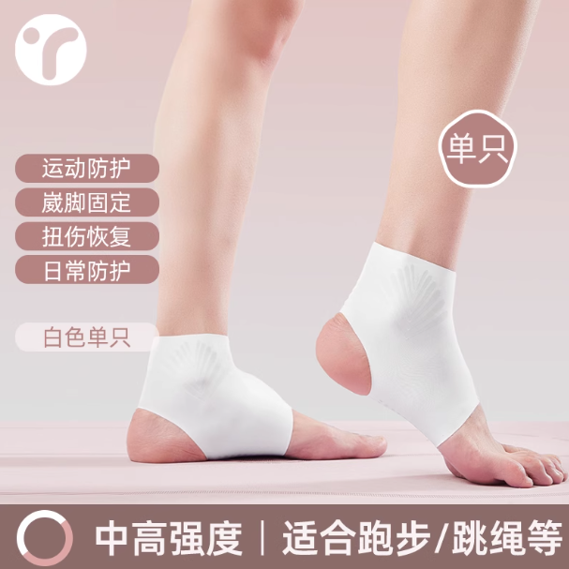 | https://detail.tmall.com/item.htm?id=796906176537&last_time=1763358043&mi_id=0000tao4H4a6uP1yay8ZRbGpxQSkLdyJLE5bUH1r-KB3BFM&scm=1007.13982.82927.0&spm=tbpc.mytb_footmark.item.goods&upStreamPrice=3080 | 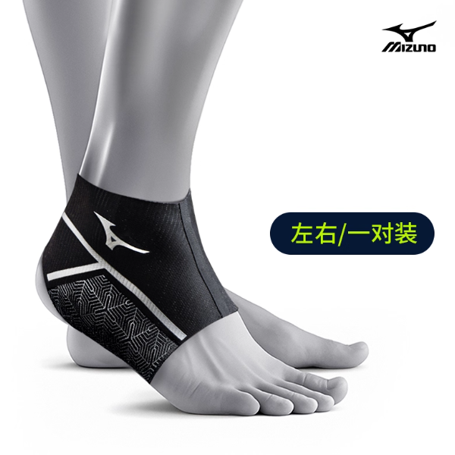 | https://detail.tmall.com/item.htm?id=806875245900&last_time=1763090979&mi_id=0000yuRy4X16Z6wS8AxCPS-e7rgHCI5Sg_JpnHCXwxRW4Gk&scm=1007.13982.82927.0&sku_properties=1627207%3A33001478542&spm=tbpc.mytb_footmark.item.goods&upStreamPrice=5190
 |  |  |  | 货号 |  |  |  |  |  | 3000＋ （单链接双商品） |  | 10000＋ 单链接三产品
 |  |  |  | 销量

 |  | 轻薄扭伤 （绑带款） | 一代 | 图片 |  |  |  |  |  |  |  |  |  |  |  | 等待工艺验证，无问题可集体升级
 |  |  |  | 货号 | HH01 | HH01 | HH01 | 9825172564
 |  |  |  | 销量 | 三月：2819-452=2367+206=2573 |  |  | 三月：3605-417=3188

 |  |  | 二代 | 图片 |  |  |  |  | ①针对外露缝纫线： 思路一：参考练己全压胶（已在JAFFICK初步尝试） 思路二：参考LP四针六线上压胶条（已在JAFFICK初步尝试） ②参考KEEP激光打孔点阵，视觉突出透气 ③参考KEEP做左右两侧弧形提手 | 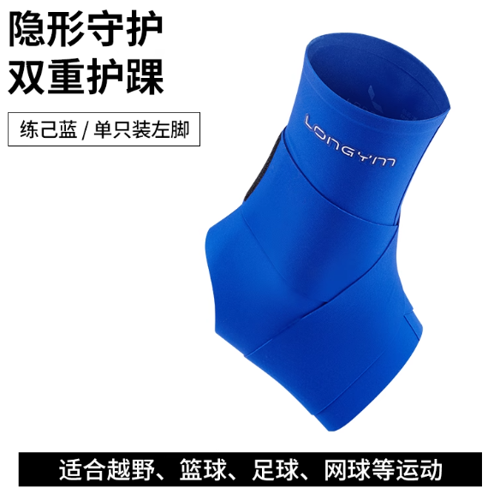 | https://detail.tmall.com/item.htm?id=816611195057&mi_id=0000f3hH-j-6a3yld8r8YrYHfrymQxdNmKAPvDmqhs1Ta7o&sku_properties=1627207%3A33361482491&spm=a21xtw.29178619.0.0 | 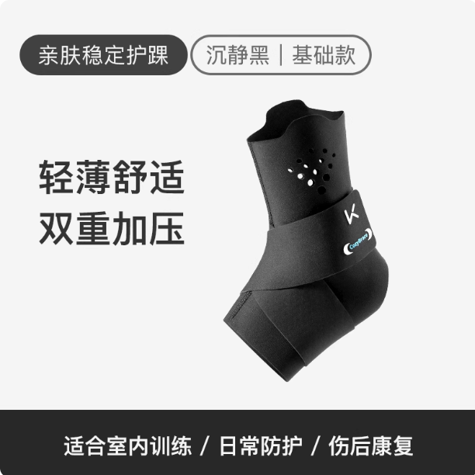 | https://detail.tmall.com/item.htm?abbucket=6&id=789385212652&mi_id=0000KeBFKB4jPVb-OKfZF4KRYndvnjXIWjgYATLgQJsjkow&ns=1&priceTId=213e097017633727772223281e16cb&skuId=5554940278895&spm=a21n57.1.hoverItem.3&utparam=%7B%22aplus_abtest%22%3A%22e65f788f9d3643174b02967978d2faf7%22%7D&xxc=taobaoSearch
 |  |  |  | 货号 | HH45 | HH15 | HH35 | 9825372560R |  | 300＋ |  | 6000＋
 |  |  |  | 销量 | 三月：508-192=316 | 三月：6708-1272=5436+940=6376 | 三月：34-2=32 | 三月：65-12=53
 |  |  |  | 升级情况 | 2025.12上架 | 已有SERUNA涂装版在升级 （已上架） | 2025.10上架 | 已有ANTA涂装版在升级 （已上架）

 |  |  | 三代 | 图片 |  |  | 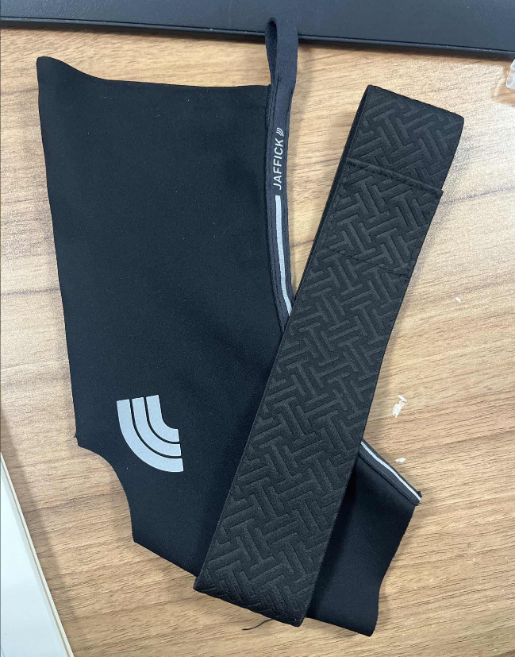
 |  |  |  | 货号 |  |  | C-HH55
 |  |  |  | 销量
 |  |  |  | 升级情况 |  |  | 2025.04上架

 |  | 轻薄扭伤 （绑带透气款） | 一代 | 图片 |  |  |  |  | ①针对外露缝纫线： 思路一：参考练己全压胶（已在JAFFICK初步尝试） 思路二：参考LP四针六线上压胶条（已在JAFFICK初步尝试） ②参考KEEP激光打孔点阵，视觉突出透气 ③参考KEEP做左右两侧弧形提手 |  | https://detail.tmall.com/item.htm?id=816611195057&mi_id=0000f3hH-j-6a3yld8r8YrYHfrymQxdNmKAPvDmqhs1Ta7o&sku_properties=1627207%3A33361482491&spm=a21xtw.29178619.0.0 |  | https://detail.tmall.com/item.htm?abbucket=6&id=789385212652&mi_id=0000KeBFKB4jPVb-OKfZF4KRYndvnjXIWjgYATLgQJsjkow&ns=1&priceTId=213e097017633727772223281e16cb&skuId=5554940278895&spm=a21n57.1.hoverItem.3&utparam=%7B%22aplus_abtest%22%3A%22e65f788f9d3643174b02967978d2faf7%22%7D&xxc=taobaoSearch
 |  |  |  | 货号 | HH47 | HH25 | HH33 |  |  | 300＋ |  | 6000＋
 |  |  |  | 销量 | 三月：34-10=24 | 三月：2060-368=1692+817=2509 | 三月：59-9=50
 |  |  |  | 升级情况 | 2026.03上架 | 2025.07上架 | 2025.10上架

 |  | 轻薄扭伤 （绑带硅胶款） | 一代 | 图片 |  |  | 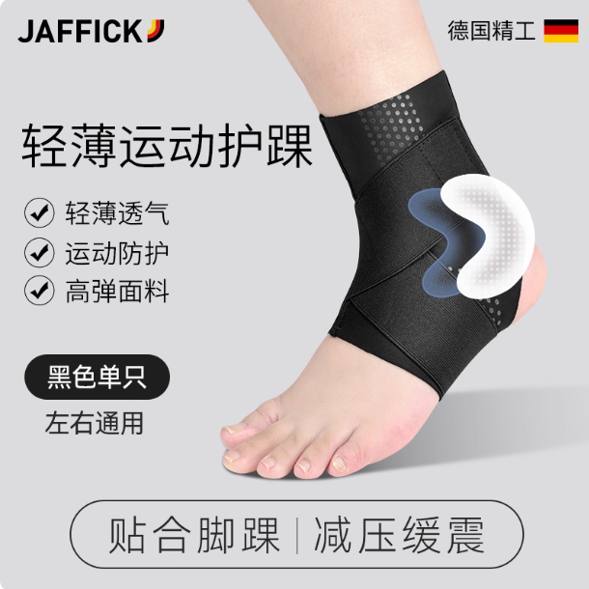
 |  |  |  | 货号 | HH03 | HH03 | HH03
 |  |  |  | 销量 | 三月：1247-200=1047

 |  |  | 二代 | 图片 |  |  |  | 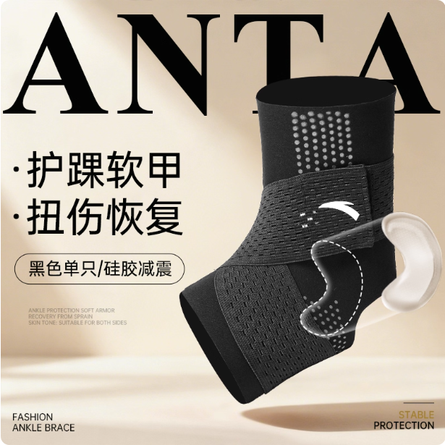 | ①参考KEEP硅胶垫改为热压工艺，目前存在印花上缝线问题 ②改为网眼透气面料 ③其余同上 |  | https://detail.tmall.com/item.htm?id=816611195057&mi_id=0000f3hH-j-6a3yld8r8YrYHfrymQxdNmKAPvDmqhs1Ta7o&sku_properties=1627207%3A33361482491&spm=a21xtw.29178619.0.0 |  | https://detail.tmall.com/item.htm?abbucket=6&id=789385212652&mi_id=0000KeBFKB4jPVb-OKfZF4KRYndvnjXIWjgYATLgQJsjkow&ns=1&priceTId=213e097017633727772223281e16cb&skuId=5554940278895&spm=a21n57.1.hoverItem.3&utparam=%7B%22aplus_abtest%22%3A%22e65f788f9d3643174b02967978d2faf7%22%7D&xxc=taobaoSearch
 |  |  |  | 货号 |  |  |  | 9825172565 |  | 300＋ |  | 6000＋
 |  |  |  | 销量 |  |  |  | 三月：547-43=504
 |  |  |  | 升级情况 |  |  |  | 已有ANTA涂装版在升级 （已上架）

 |  | 防扭伤外套 | 一代 | 图片 |  |  |  |  | ①可参考美津浓使用HW53网眼复合面料做不可拆卸式 ②可参考LP做外露踝骨 | 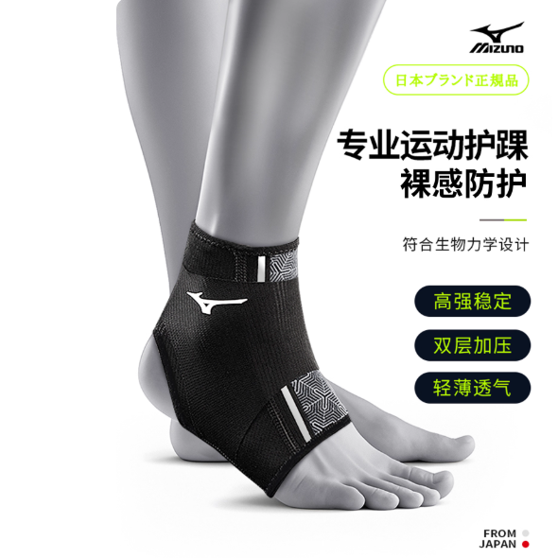 | https://detail.tmall.com/item.htm?id=806875245900&last_time=1763090979&mi_id=0000yuRy4X16Z6wS8AxCPS-e7rgHCI5Sg_JpnHCXwxRW4Gk&scm=1007.13982.82927.0&sku_properties=1627207%3A33001478542&spm=tbpc.mytb_footmark.item.goods&upStreamPrice=5190 | 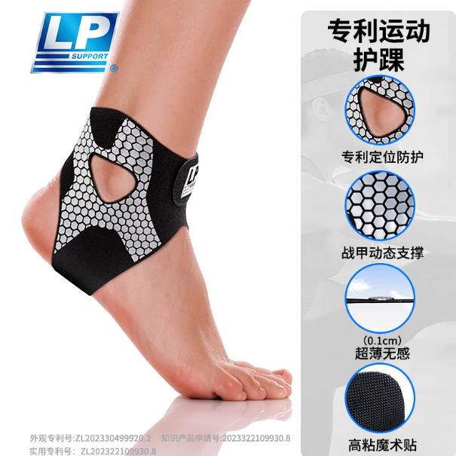 | https://detail.tmall.com/item.htm?abbucket=6&id=802790267641&mi_id=00000eK38FH2HVBBfXHR4reXSfI0M0nM2MjW5NwosWgxsnM&ns=1&priceTId=214780b217633770318395726e0e5b&skuId=5651282521783&spm=a21n57.1.hoverItem.6&utparam=%7B%22aplus_abtest%22%3A%226028b267f8c823837c2c7d8d15fad5c8%22%7D&xxc=taobaoSearch |  |  | 方向模糊 可暂缓
 |  |  |  | 货号 | HH09 |  |  |  |  | 10000＋ 单链接三产品 |  | 30000＋
 |  |  |  | 销量 | 三月：26-3=23
 |  |  |  | 升级情况 | 清仓中

 | 运动护踝 | 交叉绑护踝 | 一代 | 图片
 |  |  |  | 货号 | H66/H66JYD/ H69/H69JYD | HH13 | HH29
 |  |  |  | 销量 | 三月：42-1=41 | 三月：1575-356=1219 | 三月：6-0=6
 |  |  |  | 升级情况 | 清仓中 |  | 2025.10上架

 |  |  | 一代 | 图片
 |  |  |  | 货号 | HH74/H73/H74
 |  |  |  | 销量 | 0
 |  |  |  | 升级情况 | 清仓中

 |  |  | 二代 | 图片 | 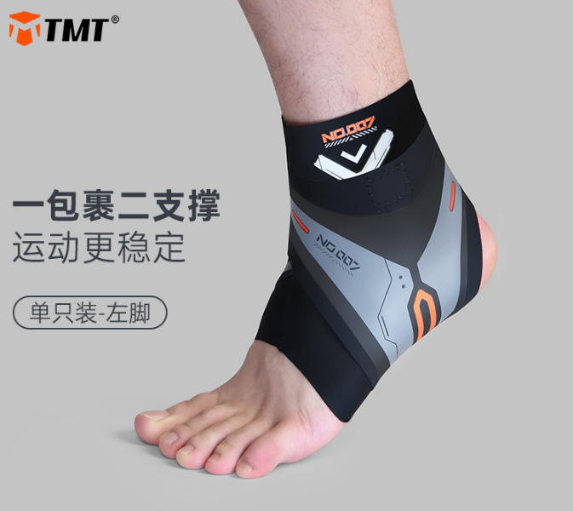 |  |  |  | ①目前为两种面料缝合，该工艺目前来看稍显粗糙，针对该问题有两种解决方向： 方向一：参考李宁、美津浓、安德玛，使用一体式可自粘弹力网眼面料（HW53同款） 方向二：参考LP徕卡面料复合自粘毛面。 两种方法均可提高产品质感，工艺难度均可实现，成本上第二种可能更低 ②针对防护性，参考安德玛及LP在踝骨处增加硅胶垫 ③针对贴合度，参考LP爆款护踝，在左右两侧开孔 | 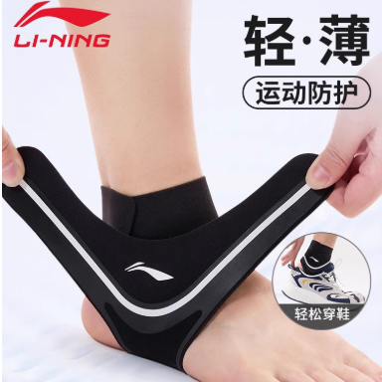 | https://detail.tmall.com/item.htm?id=809860749271&last_time=1763091314&mi_id=0000eGQmLuXNEvxXjxjc4RfuQACR-O_W46KkFlcIvbV4pFE&scm=1007.13982.82927.0&spm=tbpc.mytb_footmark.item.goods&upStreamPrice=4840 | 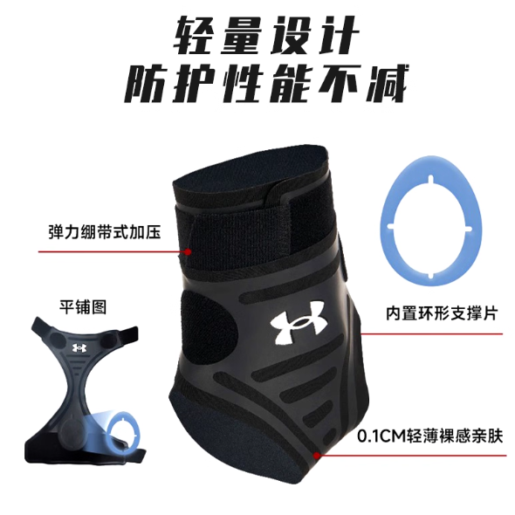 | https://chaoshi.detail.tmall.com/item.htm?abbucket=6&id=800805070101&mi_id=0000_UUCGmIFHYLTlel-v4VC1zmCp4ikP5GS2Twv_xWP4OU&ns=1&priceTId=2147bff817634288453464370e0f09&skuId=5824120552933&spm=a21n57.1.hoverItem.49&utparam=%7B%22aplus_abtest%22%3A%22a0ce173cc9b2d5b76fde04b9112fa2d6%22%7D&xxc=taobaoSearch | 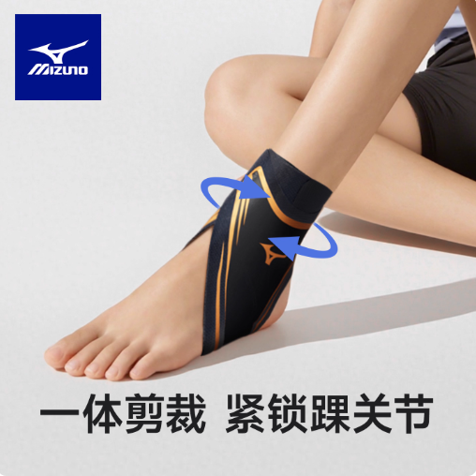 | https://detail.tmall.com/item.htm?abbucket=6&id=972698950739&mi_id=0000b2gbaEpRJHPyG-IEl_Rdsz5rqCBSFt1kskiuh27ed78&ns=1&priceTId=2147bff817634289721074111e0f09&skuId=6091069691900&spm=a21n57.1.hoverItem.43&utparam=%7B%22aplus_abtest%22%3A%22e36dd3c0e7495afef7e93d1ca6e2495d%22%7D&xxc=taobaoSearch | 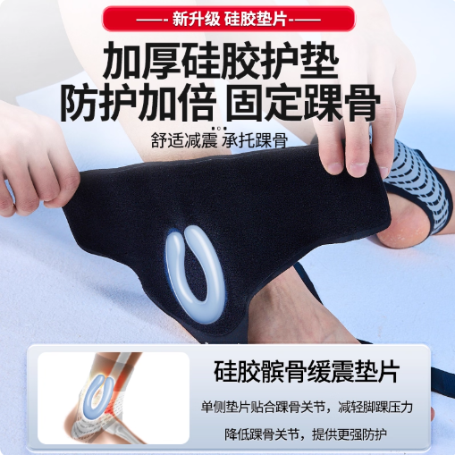 | https://detail.tmall.com/item.htm?id=797393318956&mi_id=0000y1Xe5OfanubmC93Y3jvSi-JJ5Y-P6uAsRPDfkpRSR4Y&spm=a21xtw.29178619.0.0&skuId=5434749856451
 |  |  |  | 货号 | HH05 |  |  |  |  | 800＋ |  | 2000＋ |  | 20 |  | 500＋
 |  |  |  | 销量 | 三月：375-83=292
 |  |  |  | 升级情况

 |  | 运动支撑护踝 | 一代 | 图片
 |  |  |  | 货号 | HH80
 |  |  |  | 销量 | 三月：3-2=1
 |  |  |  | 升级情况 | 清仓中

 |  | 套筒运动护踝 | 一代 | 图片
 |  |  |  | 货号 | H62
 |  |  |  | 销量 | 0
 |  |  |  | 升级情况 | 清仓中

 |  | 套筒绑带运动护踝 | 一代 | 图片
 |  |  |  | 货号 | FH36
 |  |  |  | 销量 | 0
 |  |  |  | 升级情况 | 清仓中

 |  |  | 一代 | 图片
 |  |  |  | 货号 | FH18
 |  |  |  | 销量 | 0
 |  |  |  | 升级情况 | 清仓中

 | 针织护踝 | 针织扭伤护踝 | 一代 | 图片 |  |  |  |  | 暂无后续升级思路
 |  |  |  | 货号 | H25 | JHH003
 |  |  |  | 销量 | 0 | 三月：30-10=20
 |  |  |  | 升级情况 | 清仓中 | 2025.10上架

 |  |  | 一代 | 图片 |  |  |  |  | 暂无后续升级思路
 |  |  |  | 货号 | H72
 |  |  |  | 销量 | 0
 |  |  |  | 升级情况 | 清仓中

 | 骨折护踝 | 外露骨折护踝 | 一代 | 图片 |  |  | 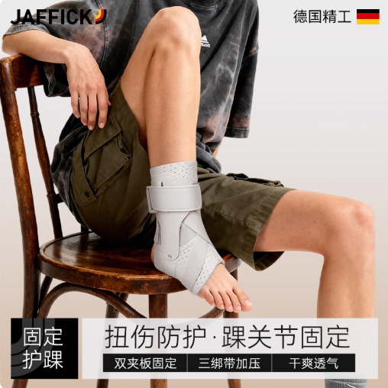
 |  |  |  | 货号 | H70 | H70 | H70 | C-H70
 |  |  |  | 销量 | 三月：4727-1464=3263+2584=5847 |  |  | 三月：1044-173=871

 |  |  | 二代 | 图片 |  | 
 |  |  |  | 货号 |  | HH19 | HH37
 |  |  |  | 销量 |  | 三月： 481-149=332+318=650 | 三月：35-10=25
 |  |  |  | 升级情况 |  | 已有SERUNA涂装版在升级 | 2025.10上架

 |  |  | 三代 | 图片 |  |  |  |  | ①等待SERUNA测试后，更换同款面料 ②夹板重新开模新外观，更新后可三品牌可同时进行升级
 |  |  |  | 货号 |  | HH43
 |  |  |  | 销量 |  | 三月：55-9=46
 |  |  |  | 升级情况 |  | 2026.01上架

 |  | 夹板护踝 | 一代 | 图片
 |  |  |  | 货号 | H68
 |  |  |  | 销量 | 0
 |  |  |  | 升级情况 | 清仓中

 |  |  | 二代 | 图片
 |  |  |  | 货号 | HH11 | HH11
 |  |  |  | 销量 | 三月：121-37=84

 |  |  | 三代 | 图片 |  |  |  |  | 销量稳定后可推出短款 |  | https://detail.tmall.com/item.htm?ali_refid=a3_430673_1006%3A1687146107%3AH%3AzPVVtyeZHoLUSXBr%2F7ITjQ%3D%3D%3A2548fce522ef77887d06fb5ed19878b8&ali_trackid=282_2548fce522ef77887d06fb5ed19878b8&id=779208410893&loginBonus=1&mi_id=0000o2jfV1mMfSybrTZ2iQ5NDvCOugbN0pVRbFeWhUq_pzs&mm_sceneid=1_0_5453097102_0&priceTId=2150494517673247611881455e100d&skuId=5719878080460&spm=a21n57.sem.item.23&utparam=%7B%22aplus_abtest%22%3A%22533469c26bd17209df34d5fd496a8687%22%7D&xxc=ad_ztc
 |  |  |  | 货号 | HH39/C-HH51 | HH49
 |  |  |  | 销量 | 三月：42-56=-14（HH39) 三月：1179-367=812（C-HH51） | 三月:475-115=360
 |  |  |  | 升级情况 | 2025.11上架 HH39清仓中 | 2026.02上架 | 该版型产品功能及需求与二级防护护踝类似。若无运营需求，不主动升级

 |  | 二级防护 | 一代 | 图片
 |  |  |  | 货号 |  | HH23 | HH31
 |  |  |  | 销量 |  | 三月：1929-491=1438 | 三月：260-68=192
 |  |  |  | 升级情况 | 该版型产品功能及需求与夹板护踝类似。若无运营需求，不主动升级 | 2025.9上架 | 2025.10上架

 |  | 鞋带固定 | 一代 | 图片
 |  |  |  | 货号 | H18
 |  |  |  | 销量 | 0
 |  |  |  | 升级情况 | 清仓中
 |  | 早期清仓未配图护踝 |  | 图片
 |  |  |  | 货号 | H17
 |  |  |  | 销量 | 0
 |  |  |  | 升级情况 | 清仓中

